01_共通基本操作
【項番 1-1】 ログイン （認証・共通）
画面URL / パス | /login | 対象ロール | 全ロール
操作種別 | ユーザー認証 | 管理キャプチャID | CAP-COM-001
▼ 実画面キャプチャ（高解像度プレビュー）
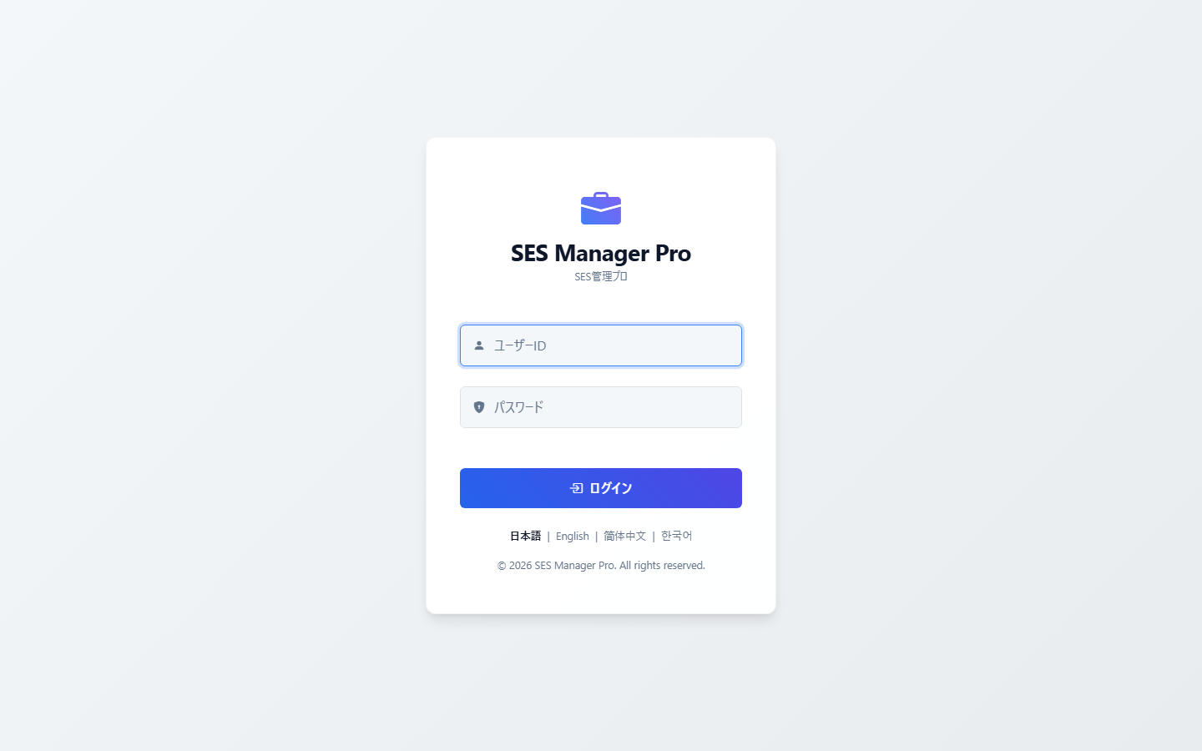

▼ 操作手順・画面構成・入力項目詳細
操作手順 （ステップ詳細） | 1. Webブラウザでログイン画面URLにアクセスします。 2. 「ユーザーID」および「パスワード」を入力します。 3. [ログイン] ボタンをクリックします。 4. 二要素認証（MFA）が有効化されている場合は認証コード入力画面へ進みます。
画面UI構成 （赤枠・番号対応） | ① ユーザーID入力フィールド ② パスワード入力フィールド ③ [ログイン] 実行ボタン ④ 多言語切替リンク（日本語 / English / 简体中文 / 한국어）
主要入力項目 設定値 | ・ユーザーID（半角英数字） ・パスワード（大文字・小文字・数字含む文字列）
確認事項 完了条件（ゴール） | 認証成功後、権限に応じた初期画面へ自動遷移します（要員は/my/timesheet、その他は/dashboard）。
注意事項 制限事項・Tips | ※パスワードを連続で規定回数誤入力するとアカウントが一時ロックされます。ロック解除は管理者に依頼してください。

【項番 1-2】 二要素認証 (MFA) 設定 （認証・セキュリティ）
画面URL / パス | /mfa/setup | 対象ロール | 全ロール
操作種別 | セキュリティ設定 | 管理キャプチャID | CAP-COM-002
▼ 実画面キャプチャ（高解像度プレビュー）
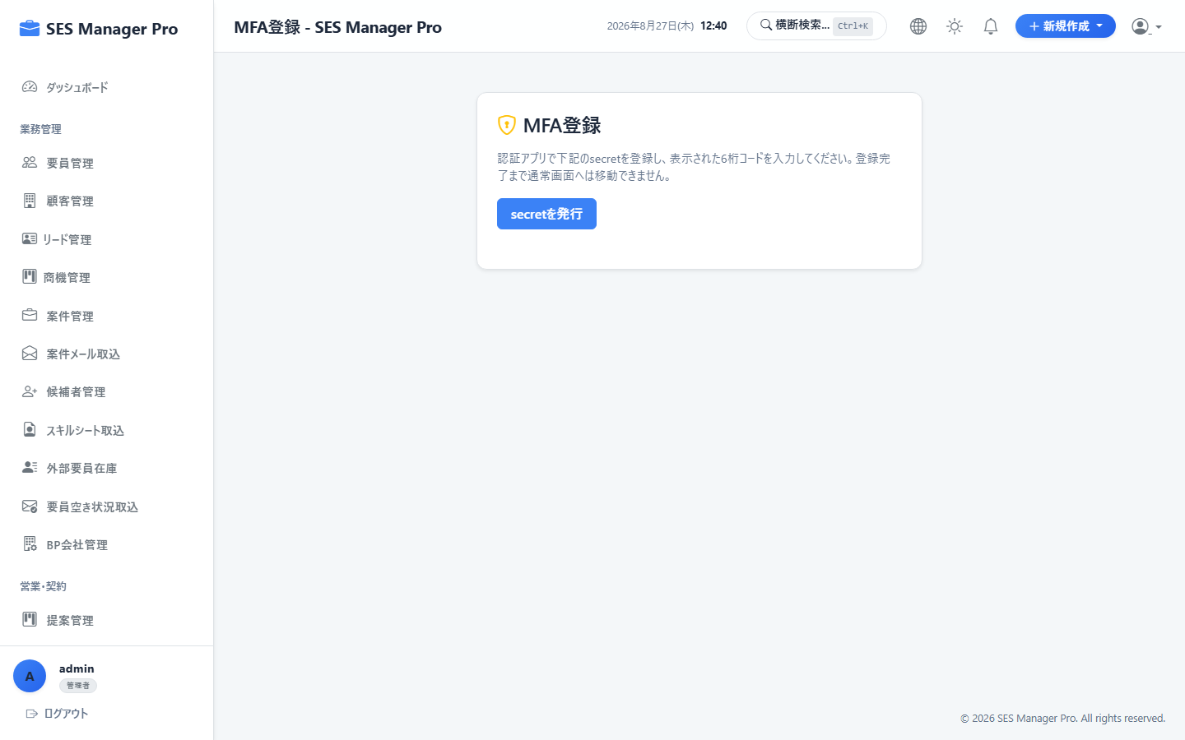

▼ 操作手順・画面構成・入力項目詳細
操作手順 （ステップ詳細） | 1. ログイン後、MFA設定画面へアクセスします。 2. [secretを発行] ボタンをクリックして認証キーを生成します。 3. 表示されたキーまたはQRコードを認証アプリ（Google Authenticator / 1Password等）に登録します。 4. アプリに表示された6桁の確認コードを入力し、有効化を完了します。
画面UI構成 （赤枠・番号対応） | ① [secretを発行] ボタン ② シークレットキー表示エリア ③ 6桁確認コード入力欄 ④ [登録完了] ボタン
主要入力項目 設定値 | ・認証アプリのワンタイムコード（6桁数字）
確認事項 完了条件（ゴール） | 「MFA登録が正常に完了しました」と表示され、次回ログイン時よりコード検証が要求されます。
注意事項 制限事項・Tips | ※スマートフォン端末の機種変更を行う場合は、事前に管理者へMFAリセットを申請してください。

【項番 1-3】 共通ナビゲーション & メニュー操作 （画面共通）
画面URL / パス | 全画面共通 | 対象ロール | 全ロール
操作種別 | 画面遷移 | 管理キャプチャID | CAP-COM-003
▼ 実画面キャプチャ（高解像度プレビュー）
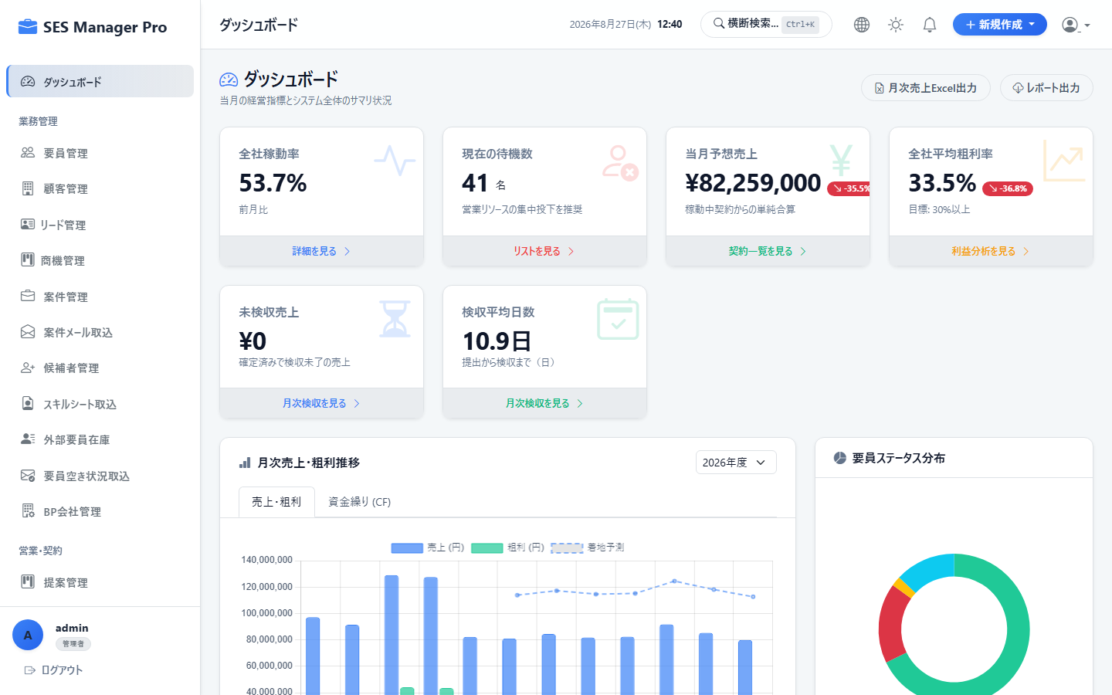

▼ 操作手順・画面構成・入力項目詳細
操作手順 （ステップ詳細） | 1. 画面左側のサイドバーから目的の業務カテゴリ（要員管理、案件管理、勤怠・請求等）をクリックします。 2. 展開されたサブメニューをクリックして該当画面へ遷移します。 3. ヘッダーの「横断検索 (Ctrl+K)」から要員・案件・顧客を即時検索できます。 4. ヘッダー右上のベルアイコンで新着通知を確認し、ユーザーアイコンからログアウトが可能です。
画面UI構成 （赤枠・番号対応） | ① サイドバーメニュー（ロール権限に応じた項目のみ動的表示） ② ヘッダー時計 & 横断検索バー ③ 通知ベルアイコン（未読バッジ付き） ④ [＋新規作成] クイック起票ボタン ⑤ アカウントメニュー & ログアウト
主要入力項目 設定値 | なし
確認事項 完了条件（ゴール） | 選択したメニュー画面が瞬時に表示され、現在位置のメニューがハイライト表示されること。
注意事項 制限事項・Tips | ※ロールごとに閲覧権限のあるメニューのみが表示されます（権限外メニューは非表示およびアクセス遮断）。

【項番 1-4】 一覧テーブル検索・絞り込み・CSV出力 （共通機能）
画面URL / パス | 各一覧画面共通 | 対象ロール | 全ロール
操作種別 | 検索・照会 | 管理キャプチャID | CAP-COM-004
▼ 実画面キャプチャ（高解像度プレビュー）
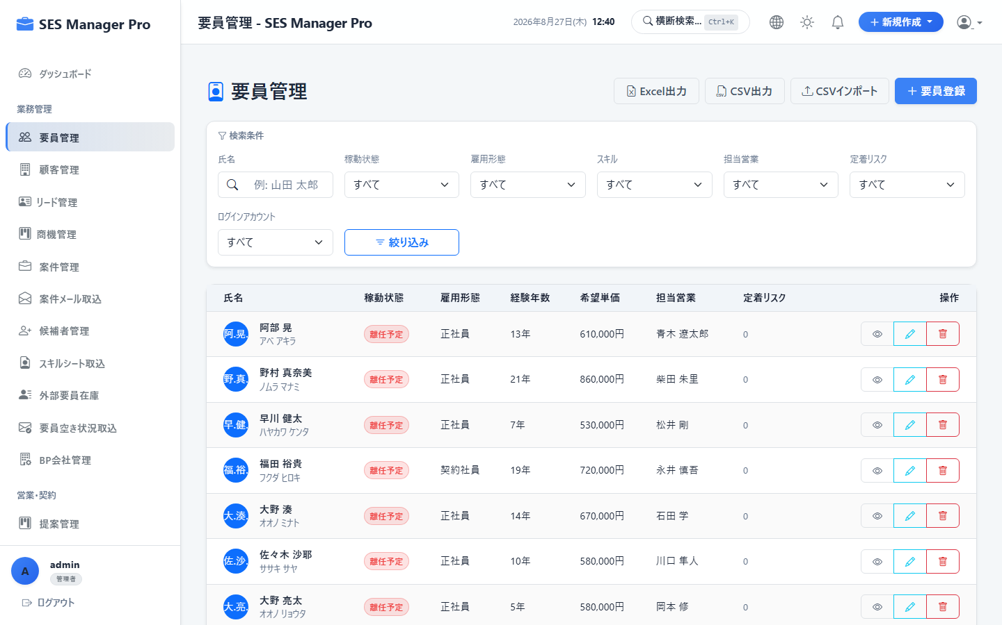

▼ 操作手順・画面構成・入力項目詳細
操作手順 （ステップ詳細） | 1. 画面上部の検索フォームにキーワードを入力し [検索] をクリックします。 2. 絞り込み条件（ステータス、期間、担当営業等）を選択して該当データを抽出します。 3. テーブルの見出し列をクリックすると昇順/降順ソートが可能です。 4. 画面下部のページネーションで表示件数（20件 / 50件 / 100件）を切り替えます。
画面UI構成 （赤枠・番号対応） | ① キーワード検索ボックス ② 条件指定フィルター（プルダウン・日付選択） ③ テーブル列ヘッダー（クリックソート対応） ④ ページネーション & 表示件数セレクター
主要入力項目 設定値 | ・検索キーワード（部分一致） ・期間範囲指定、ステータス選択
確認事項 完了条件（ゴール） | 条件に合致するレコードのみが即座に絞り込まれ、件数表示が更新されること。
注意事項 制限事項・Tips | ※CSVエクスポートはUTF-8（BOM付き）で出力されるため、Excel等で文字化けせず開くことができます。

02_要員ポータル
【項番 2-1】 マイダッシュボード照会 （マイポータル）
画面URL / パス | /my/dashboard | 対象ロール | 要員
操作種別 | 照会 | 管理キャプチャID | CAP-MY-001
▼ 実画面キャプチャ（高解像度プレビュー）
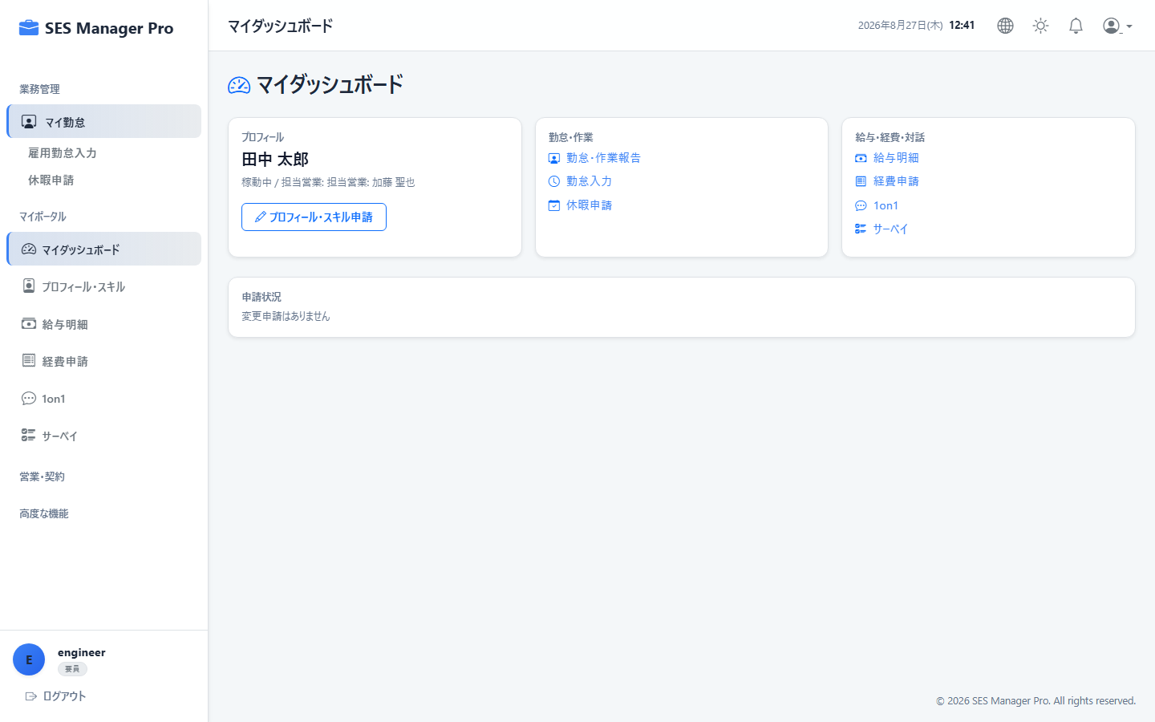

▼ 操作手順・画面構成・入力項目詳細
操作手順 （ステップ詳細） | 1. ログイン後、左メニュー [マイダッシュボード] を開きます。 2. 現在参画中の案件名、契約期間、精算基準時間幅（例: 140h〜180h）を確認します。 3. 当月の累計勤務時間進捗および未処理のお知らせを確認します。
画面UI構成 （赤枠・番号対応） | ① 参画中案件サマリー（顧客名・案件名・契約期間・担当営業） ② 当月勤務工数進捗バー ③ 未処理タスク・社内通知リスト ④ クイックアクションボタン
主要入力項目 設定値 | なし
確認事項 完了条件（ゴール） | 自身のアサイン状況および今月の勤務進捗が一目で把握できること。
注意事項 制限事項・Tips | ※待機中の要員には「現在待機中」と表示され、スキルアップ推奨案内が表示されます。

【項番 2-2】 マイ勤怠入力（客先作業工数） （マイポータル）
画面URL / パス | /my/timesheet | 対象ロール | 要員
操作種別 | データ入力・申請 | 管理キャプチャID | CAP-MY-002
▼ 実画面キャプチャ（高解像度プレビュー）
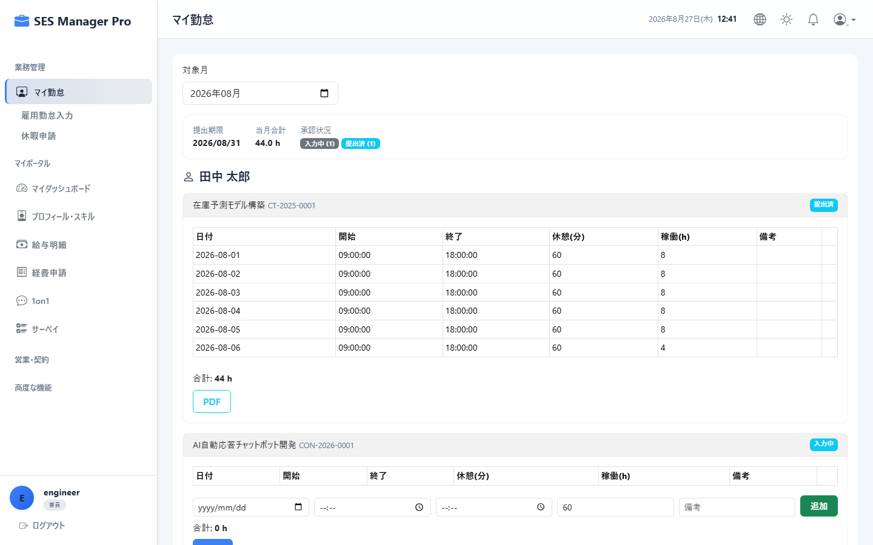

▼ 操作手順・画面構成・入力項目詳細
操作手順 （ステップ詳細） | 1. [マイ勤怠] を開き、対象年月を選択します。 2. 日ごとの「開始時刻」「終了時刻」「休憩時間」を入力します（客先現場での実稼働実績）。 3. [一時保存] をクリックすると入力途中の内容が保存されます。 4. 月末に全日入力完了後、客先勤務表PDFを添付して [当月勤怠を提出] をクリックします。
画面UI構成 （赤枠・番号対応） | ① 対象年月選択プルダウン ② 日別勤怠入力テーブル（始業・終業・休憩・実働時間・作業内容） ③ 客先エビデンス（PDF/画像）添付エリア ④ [一時保存] ボタン ⑤ [提出する] ボタン
主要入力項目 設定値 | ・始業時刻 / 終業時刻（例: 09:00 - 18:00） ・休憩時間（分、例: 60） ・客先実働時間、作業概要 ・客先勤務表ファイル（PDF/Excel）
確認事項 完了条件（ゴール） | 提出完了後、ステータスが「提出済（承認待ち）」に更新され、編集ロックがかかること。
注意事項 制限事項・Tips | ※提出後はマネージャーの承認が行われます。差戻しされた場合はコメントを確認の上、修正して再提出してください。

【項番 2-3】 雇用勤怠入力（自社出退勤打刻） （マイポータル）
画面URL / パス | /my/attendance | 対象ロール | 要員
操作種別 | 出退勤打刻 | 管理キャプチャID | CAP-MY-003
▼ 実画面キャプチャ（高解像度プレビュー）
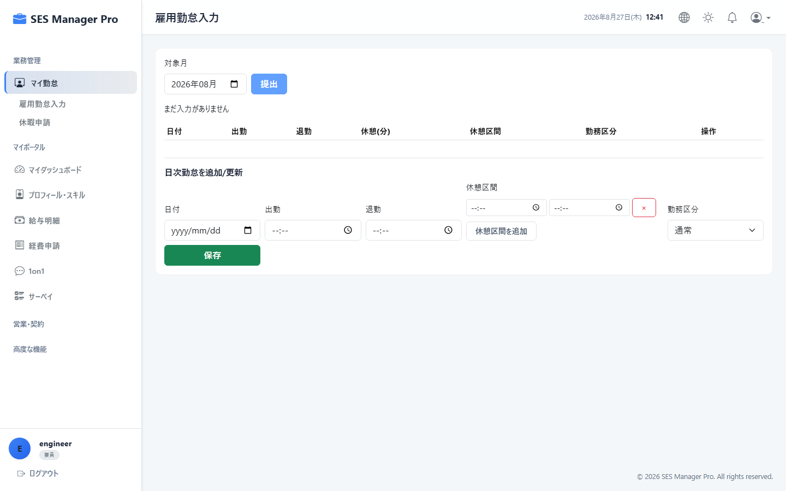

▼ 操作手順・画面構成・入力項目詳細
操作手順 （ステップ詳細） | 1. [雇用勤怠入力] を開きます。 2. 業務開始時に [出勤打刻]、業務終了時に [退勤打刻] をクリックします。 3. 打刻漏れや修正が必要な場合は、対象日を選択して修正時刻と理由を入力し申請します。
画面UI構成 （赤枠・番号対応） | ① 現在日時表示と [出勤] / [退勤] / [外出] / [復帰] 打刻ボタン ② 当月出退勤実績カレンダー（実労働時間・法定時間外時間） ③ 打刻修正申請フォーム
主要入力項目 設定値 | ・出勤 / 退勤打刻アクション ・打刻修正理由（交通機関遅延、客先直行直帰等）
確認事項 完了条件（ゴール） | 打刻時刻がリアルタイムに記録され、当日の出退勤ログとして保存されること。
注意事項 制限事項・Tips | ※客先勤怠（クライアント請求用）と雇用勤怠（自社給与用）に大幅な乖離がある場合、確認アラートが表示されます。

【項番 2-4】 休暇申請（有休・特別休暇） （マイポータル）
画面URL / パス | /my/leave | 対象ロール | 要員
操作種別 | 新規申請 | 管理キャプチャID | CAP-MY-004
▼ 実画面キャプチャ（高解像度プレビュー）
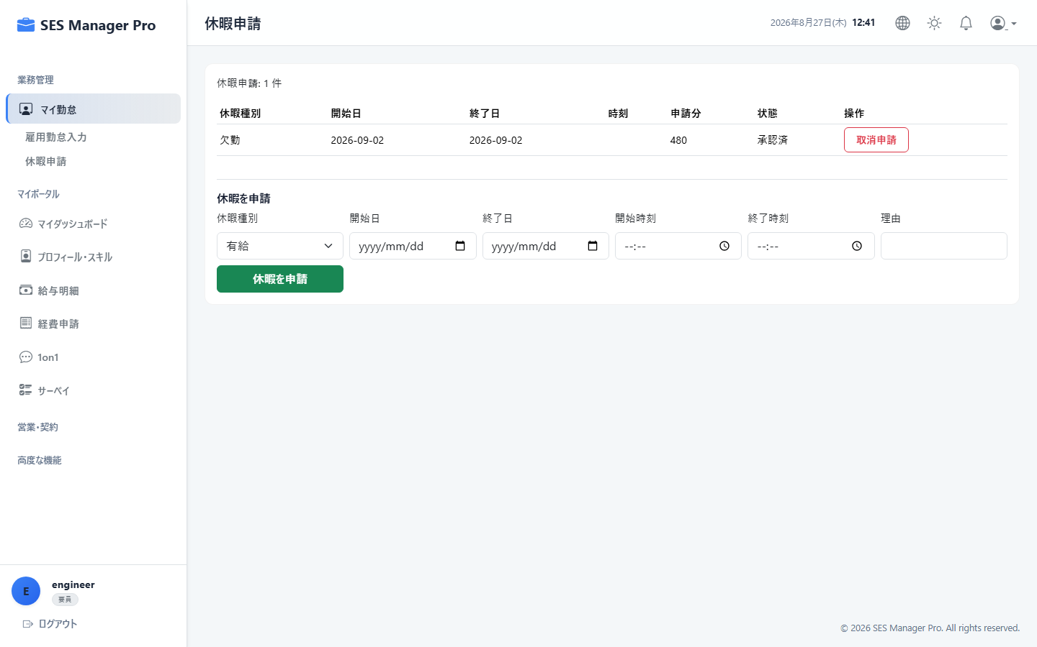

▼ 操作手順・画面構成・入力項目詳細
操作手順 （ステップ詳細） | 1. [休暇申請] 画面を開きます。 2. [新規申請] ボタンをクリックします。 3. 「休暇区分（年次有休/半休/特別休暇/慶弔等）」「取得期間」「理由」を入力します。 4. [申請する] をクリックすると承認者（マネージャー）へ通知されます。
画面UI構成 （赤枠・番号対応） | ① 有給休暇残日数・消化率表示カード ② 休暇申請履歴テーブル（承認ステータス表示） ③ [新規申請] ボタン ④ 休暇申請モーダル（区分・期間・理由）
主要入力項目 設定値 | ・休暇種別（有休 / 午前半休 / 午後半休 / 特別休暇 / 慶弔休暇） ・取得開始日 〜 終了日 ・取得理由
確認事項 完了条件（ゴール） | 申請一覧に「申請中」として登録され、承認完了後に有給残日数が更新されること。
注意事項 制限事項・Tips | ※客先現場の事前合意を得た上で申請を行ってください。

【項番 2-5】 プロフィール & スキルシート更新 （マイポータル）
画面URL / パス | /my/profile | 対象ロール | 要員
操作種別 | プロフィール更新 | 管理キャプチャID | CAP-MY-005
▼ 実画面キャプチャ（高解像度プレビュー）
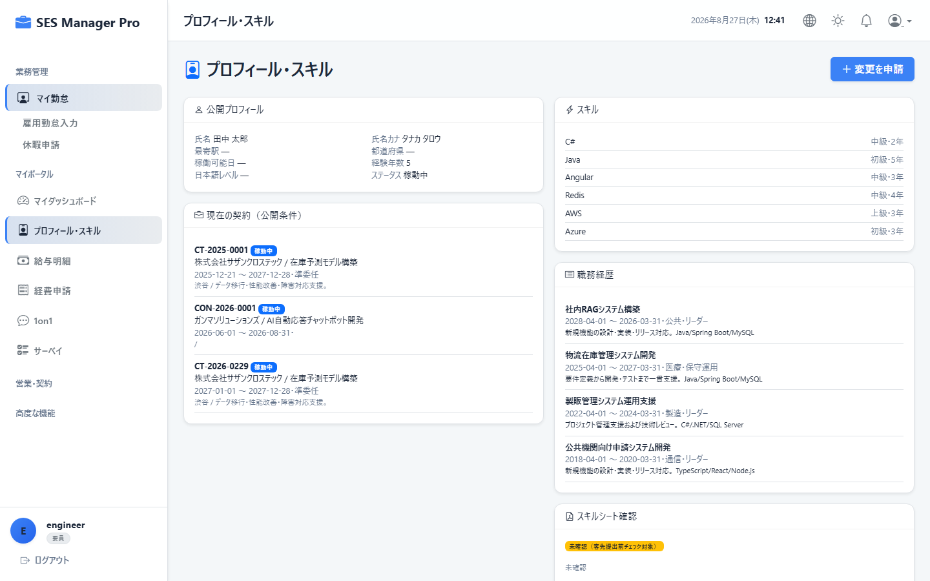

▼ 操作手順・画面構成・入力項目詳細
操作手順 （ステップ詳細） | 1. [プロフィール・スキル] を開きます。 2. 住所・緊急連絡先・最寄駅の変更を入力します。 3. 保有スキル（プログラミング言語・フレームワーク・クラウド環境・経験年数）を更新します。 4. 最新のプロジェクト職歴（業務内容・担当工程・使用技術）を追加し [変更申請] をクリックします。
画面UI構成 （赤枠・番号対応） | ① 基本プロフィール情報フォーム ② スキルマトリクス設定（Java, AWS, React等のレベル評価） ③ 職務経歴タイムライン追加フォーム ④ [変更申請を送信] ボタン
主要入力項目 設定値 | ・最寄駅、現住所、緊急連絡先 ・スキル名、実務経験年数、習熟度 ・職務経歴（期間、プロジェクト概要、役割、担当フェーズ、使用言語）
確認事項 完了条件（ゴール） | HRへ変更申請が送信され、承認後に営業側の提案用スキルシートへ即時反映されること。
注意事項 制限事項・Tips | ※住所や振込口座などの重要情報の変更はHRの承認を経てマスタへ反映されます。

【項番 2-6】 給与明細照会 （マイポータル）
画面URL / パス | /my/payroll | 対象ロール | 要員
操作種別 | 照会・ダウンロード | 管理キャプチャID | CAP-MY-006
▼ 実画面キャプチャ（高解像度プレビュー）
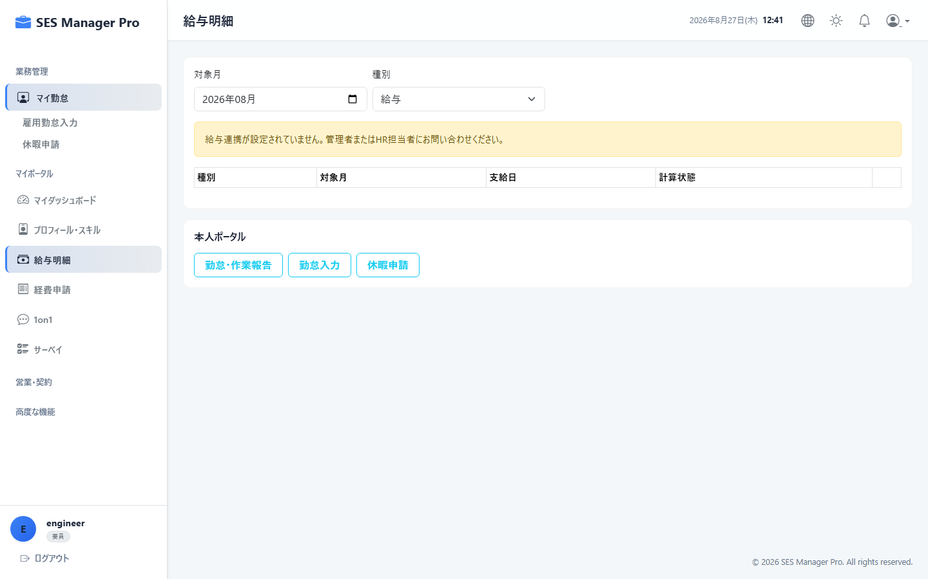

▼ 操作手順・画面構成・入力項目詳細
操作手順 （ステップ詳細） | 1. [給与明細] を開きます。 2. 照会したい支給年月を選択します。 3. 支給項目（基本給・役職手当・時間外手当）、控除項目（社会保険・所得税・住民税）、差引支給額を確認します。 4. [PDFダウンロード] をクリックして明細書PDFを保存します。
画面UI構成 （赤枠・番号対応） | ① 支給年月選択タブ ② 支給・控除・総支給額サマリーカード ③ 支給控除詳細内訳テーブル ④ [PDFダウンロード] ボタン
主要入力項目 設定値 | ・支給年月選択
確認事項 完了条件（ゴール） | 選択した年月の給与明細が正確に表示され、公式明細書PDFがダウンロードできること。
注意事項 制限事項・Tips | ※freee人事労務連携が完了した確定済み明細のみが表示されます。

【項番 2-7】 経費精算申請（交通費・経費） （マイポータル）
画面URL / パス | /my/expenses | 対象ロール | 要員
操作種別 | 新規申請 | 管理キャプチャID | CAP-MY-007
▼ 実画面キャプチャ（高解像度プレビュー）
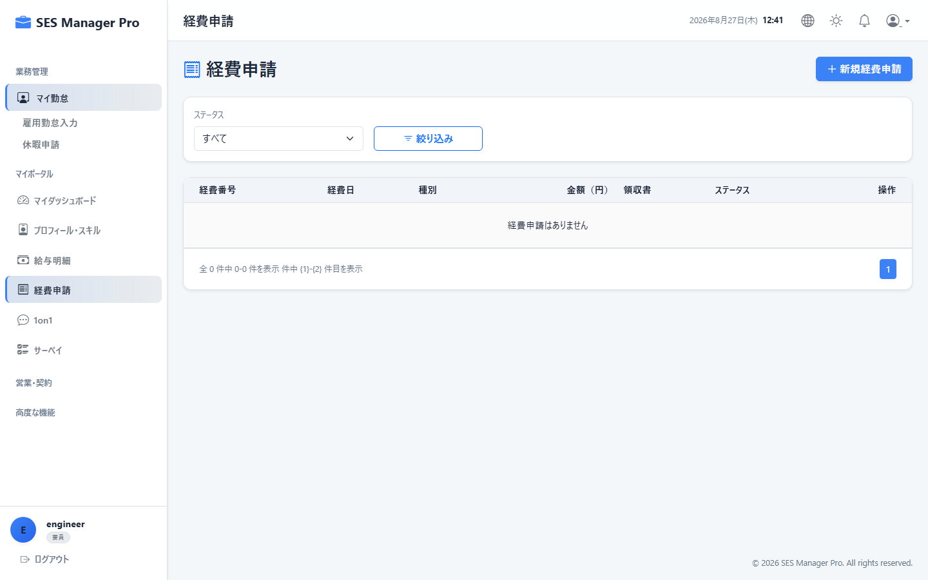

▼ 操作手順・画面構成・入力項目詳細
操作手順 （ステップ詳細） | 1. [経費申請] を開きます。 2. [新規経費申請] をクリックします。 3. 「利用日」「勘定科目（旅費交通費/消耗品費/交際費等）」「金額」「支払先」「目的」を入力します。 4. 領収書の画像またはPDFをアップロードし [提出] をクリックします。
画面UI構成 （赤枠・番号対応） | ① 当月申請経費合計・ステータス一覧 ② [新規経費申請] ボタン ③ 経費申請モーダル（科目・日付・金額・支払先・証憑添付エリア） ④ 領収書プレビュー
主要入力項目 設定値 | ・利用日 ・勘定科目（旅費交通費、会議費、消耗品費等） ・支払先、金額（税込） ・領収書ファイル（JPEG / PNG / PDF）
確認事項 完了条件（ゴール） | 申請一覧に「承認待ち」として登録され、領収書証憑がマネージャーに送信されること。
注意事項 制限事項・Tips | ※インボイス登録番号の有無を確認の上、適格請求書等の証憑を添付してください。

03_営業・提案・契約
【項番 3-1】 顧客マスタ管理・取引先登録 （顧客CRM）
画面URL / パス | /customer/list | 対象ロール | 管理者 / 営業
操作種別 | CRUD | 管理キャプチャID | CAP-SAL-001
▼ 実画面キャプチャ（高解像度プレビュー）
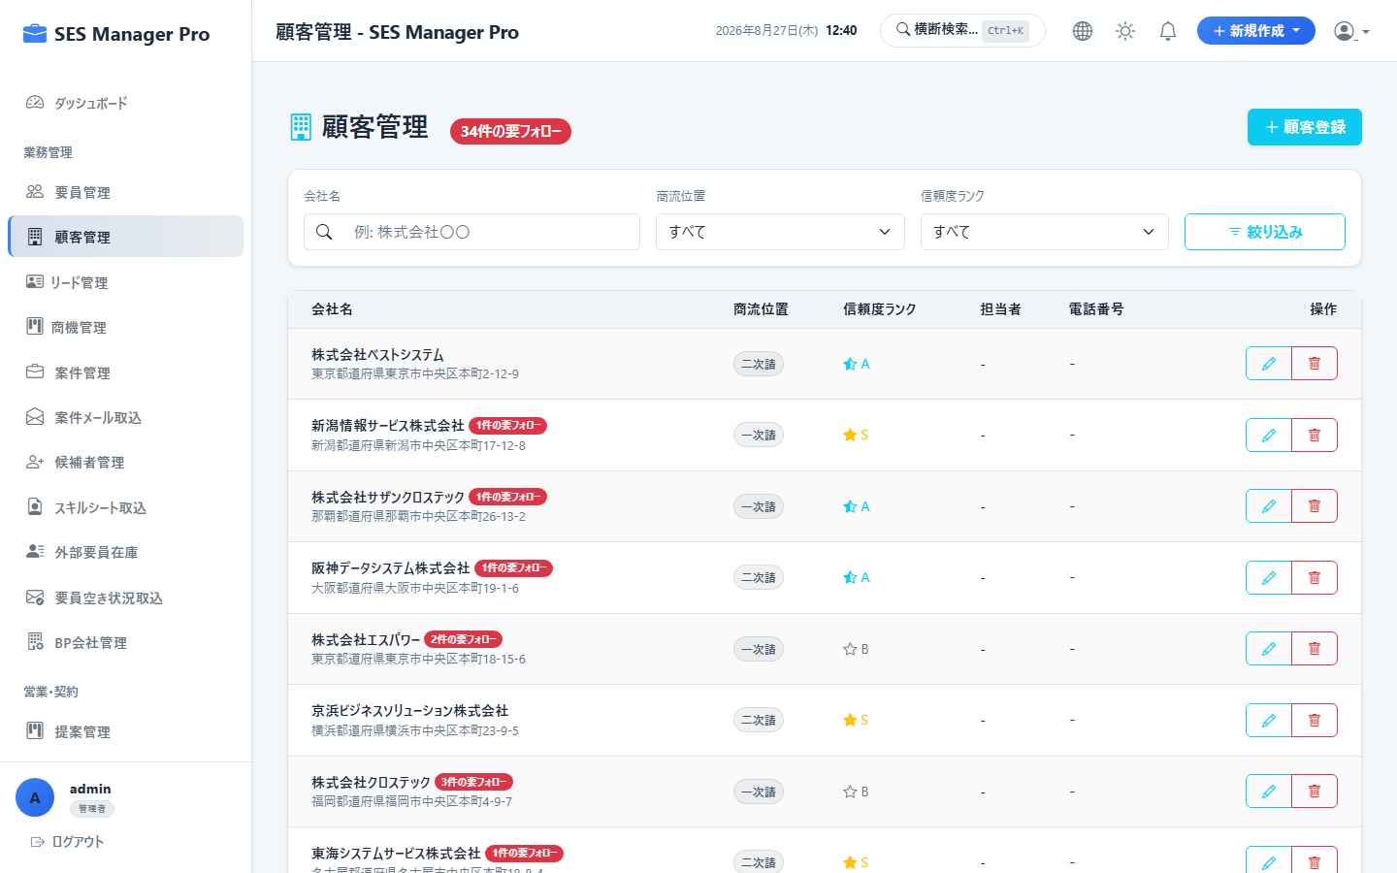

▼ 操作手順・画面構成・入力項目詳細
操作手順 （ステップ詳細） | 1. [顧客管理] 画面を開きます。 2. [新規顧客登録] をクリックし、企業名、法人番号、業種、住所を入力します。 3. 支払サイト（例: 月末締め翌月末払い）および適格請求書発行事業者番号を設定します。 4. [保存] をクリックして登録を完了します。
画面UI構成 （赤枠・番号対応） | ① 顧客一覧テーブル（企業名・取引状況・担当営業） ② [新規顧客登録] ボタン ③ 顧客登録モーダル（基本情報・取引条件・インボイス番号） ④ 詳細閲覧・編集リンク
主要入力項目 設定値 | ・企業名、代表者名、郵便番号、住所 ・法人番号、適格請求書登録番号（T+13桁） ・支払サイト、締め日、主担当営業
確認事項 完了条件（ゴール） | 顧客一覧に追加され、案件登録時の取引先候補として選択可能になること。
注意事項 制限事項・Tips | ※同一法人番号の重複登録はシステムにより自動防止されます。

【項番 3-2】 リード・商機（Opportunity）管理 （顧客CRM）
画面URL / パス | /crm/opportunities | 対象ロール | 管理者 / 営業
操作種別 | パイプライン管理 | 管理キャプチャID | CAP-SAL-002
▼ 実画面キャプチャ（高解像度プレビュー）
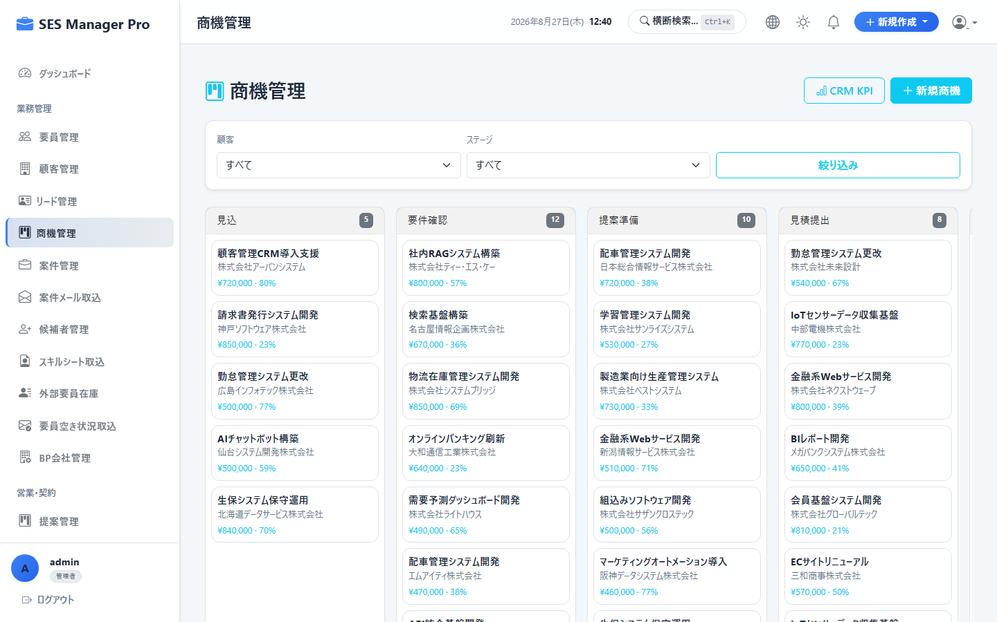

▼ 操作手順・画面構成・入力項目詳細
操作手順 （ステップ詳細） | 1. [商機管理] 画面を開きます。 2. 新規商談案件の「顧客名」「商機名」「受注確度（A/B/C/D）」「想定月額単価」「予定開始日」を登録します。 3. 商談の進捗に合わせてステージ（アプローチ → ヒアリング → 提案 → 内定 → 受注）を更新します。
画面UI構成 （赤枠・番号対応） | ① 商機カンバンボード（確度・ステージ別列表示） ② [商機追加] ボタン ③ 想定売上・粗利パイプライン集計サマリー ④ アクション履歴ログ
主要入力項目 設定値 | ・顧客名、商機名 ・ステージ、受注確度ランク ・予想売上単価、予想粗利率、成約予定月
確認事項 完了条件（ゴール） | 売上予測パイプラインに即時反映され、ダッシュボードの先行指標に算入されること。
注意事項 制限事項・Tips | ※受注確定時は「案件登録」または「提案」へワンクリックで引き継ぐことができます。

【項番 3-3】 案件一覧・新規案件登録 （案件管理）
画面URL / パス | /project/list | 対象ロール | 管理者 / 営業
操作種別 | CRUD | 管理キャプチャID | CAP-SAL-003
▼ 実画面キャプチャ（高解像度プレビュー）
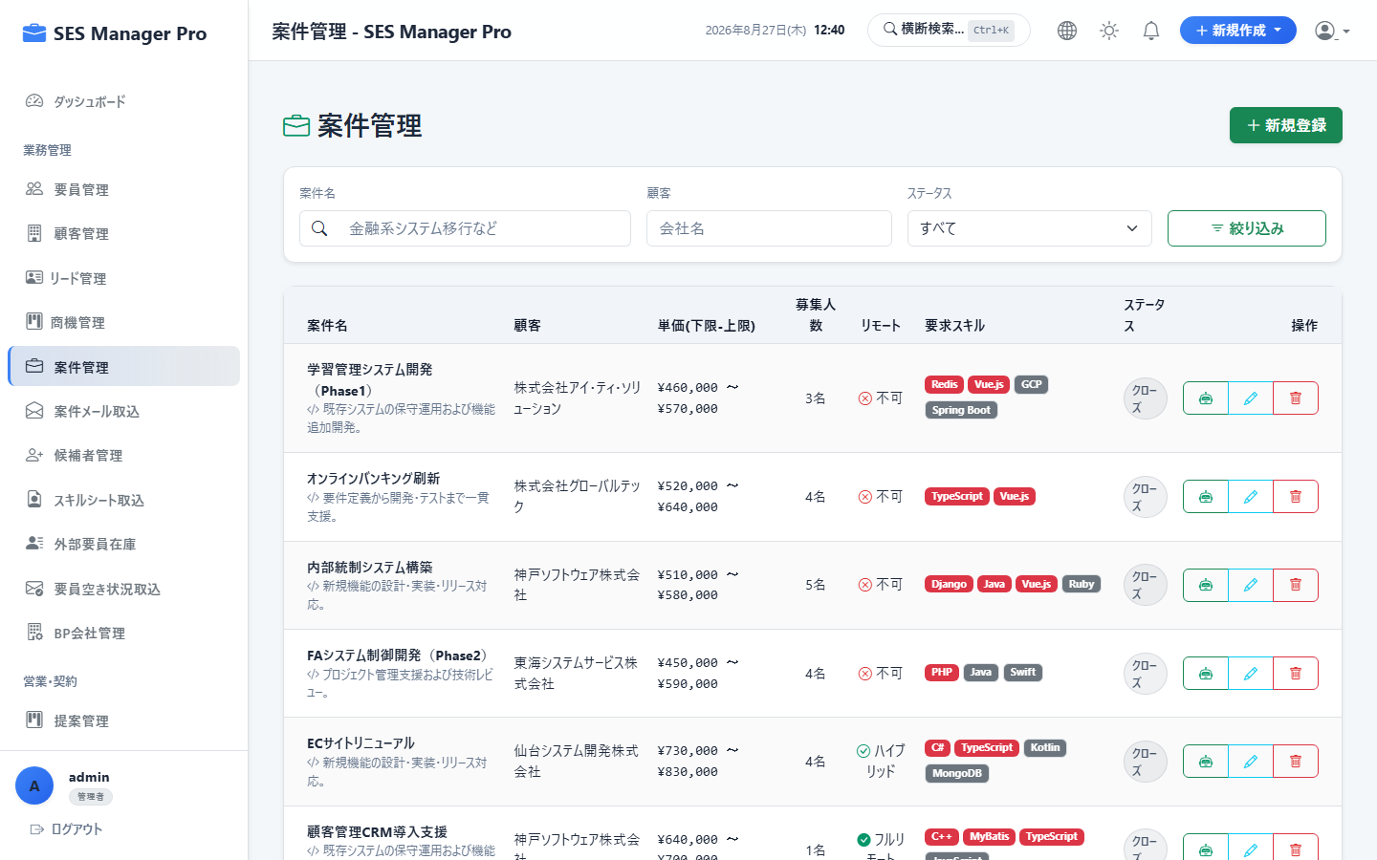

▼ 操作手順・画面構成・入力項目詳細
操作手順 （ステップ詳細） | 1. [案件管理] を開き [新規案件登録] をクリックします。 2. 案件名、顧客名、募集職種、必要スキル、勤務地（リモート可否）を入力します。 3. 精算条件（月額単価上限/下限、基準時間幅 140h〜180h、超過/控除単価）を設定します。 4. [保存] をクリックして案件を公開します。
画面UI構成 （赤枠・番号対応） | ① 案件一覧（ステータス: 募集中 / 提案中 / 成約済 / クローズ） ② [新規案件登録] ボタン ③ 案件詳細モーダル（要件定義・精算幅・単価・勤務条件） ④ [AIマッチング] 実行ボタン
主要入力項目 設定値 | ・案件名、顧客名、募集職種 ・必須スキル / 歓迎スキル、最寄駅 / リモート率 ・予算単価（例: 750,000円〜850,000円）、精算幅（140h〜180h）
確認事項 完了条件（ゴール） | 案件が登録され、要員提案カンバンおよびAIマッチングの対象として利用可能になること。
注意事項 制限事項・Tips | ※精算条件（上下割、中央割、固定）の計算ロジックは自動適用されます。

【項番 3-4】 案件メール自動取込 (Project Ingestion) （案件管理）
画面URL / パス | /project-ingestion | 対象ロール | 管理者 / 営業
操作種別 | AI/自動パース | 管理キャプチャID | CAP-SAL-004
▼ 実画面キャプチャ（高解像度プレビュー）
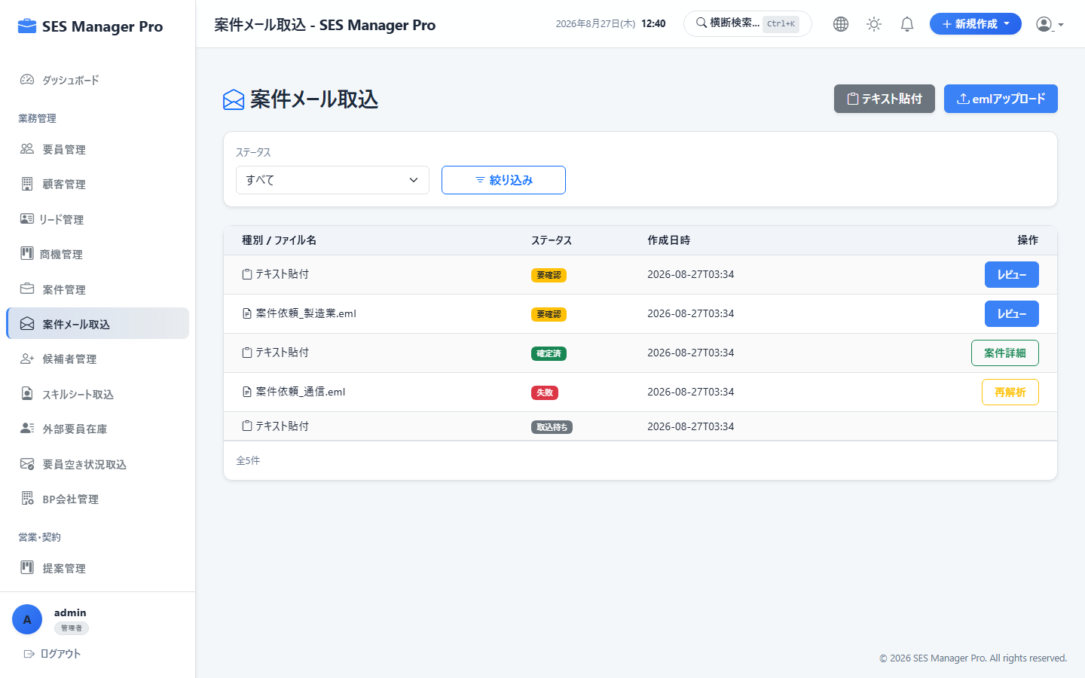

▼ 操作手順・画面構成・入力項目詳細
操作手順 （ステップ詳細） | 1. [案件メール取込] を開きます。 2. 取引先から受信した案件案内メール本文をテキストボックスに貼り付けます。 3. [AI解析] をクリックすると、案件名・単価・勤務地・必須スキルが自動抽出されます。 4. 抽出内容を確認・微修正し [案件として保存] をクリックします。
画面UI構成 （赤枠・番号対応） | ① メール本文ペーストエリア ② [AI抽出実行] ボタン ③ 抽出結果プレビュー（案件名・単価・スキルタグの自動バインド） ④ [案件マスタへ登録] ボタン
主要入力項目 設定値 | ・案件メールテキスト本文（または受信トレイ選択）
確認事項 完了条件（ゴール） | テキストから構造化データが生成され、数秒で案件マスタへ正式登録されること。
注意事項 制限事項・Tips | ※表記揺れやレイアウト崩れがある場合もAIが文脈を自動補正して抽出します。

【項番 3-5】 提案カンバンボード操作 （提案管理）
画面URL / パス | /proposal/kanban | 対象ロール | 管理者 / 営業 / マネージャー
操作種別 | 進捗管理 | 管理キャプチャID | CAP-SAL-005
▼ 実画面キャプチャ（高解像度プレビュー）
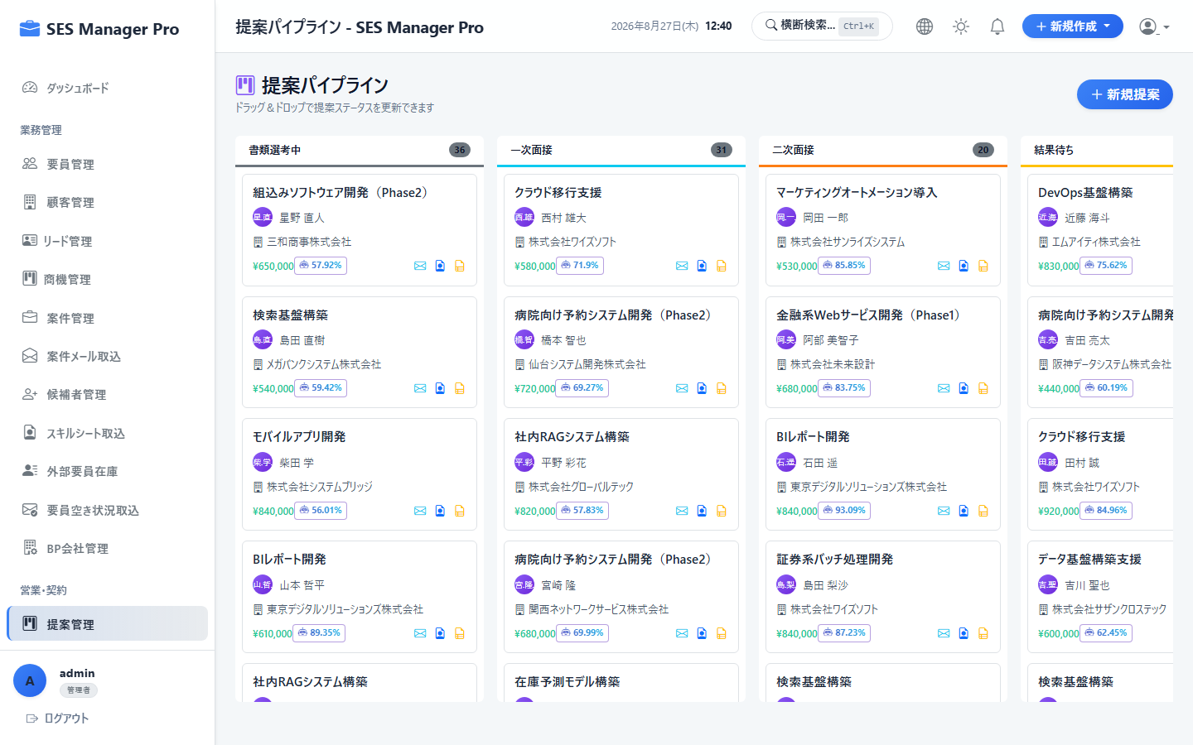

▼ 操作手順・画面構成・入力項目詳細
操作手順 （ステップ詳細） | 1. [提案管理] を開きます。 2. [新規提案] をクリックし、案件と要員を選択して提案単価を設定します。 3. 選考状況に応じてカードをドラッグ＆ドロップで移動します（提案中 → 書類選考 → 面談調整 → 面談実施 → 成約）。 4. 面談日が確定したらカードをクリックして面談日時・同席営業を登録します。
画面UI構成 （赤枠・番号対応） | ① 提案ステータス別カンバン列 ② 提案カード（案件名・要員名・提案単価・担当営業） ③ [新規提案] ボタン ④ 面談日時登録ポップアップ
主要入力項目 設定値 | ・案件ID、要員ID ・提案単価（月額）、精算幅 ・面談日時（第1次/第2次）、面談同席者
確認事項 完了条件（ゴール） | カード移動時にステータスが自動保存され、成約時は契約ドラフト作成ボタンが出現すること。
注意事項 制限事項・Tips | ※成約レーンへ移動すると、契約管理画面へ自動でデータ連携が可能です。

【項番 3-6】 見積書作成・承認・PDF発行 （見積・注文）
画面URL / パス | /quotation | 対象ロール | 管理者 / 営業
操作種別 | 帳票作成 | 管理キャプチャID | CAP-SAL-006
▼ 実画面キャプチャ（高解像度プレビュー）
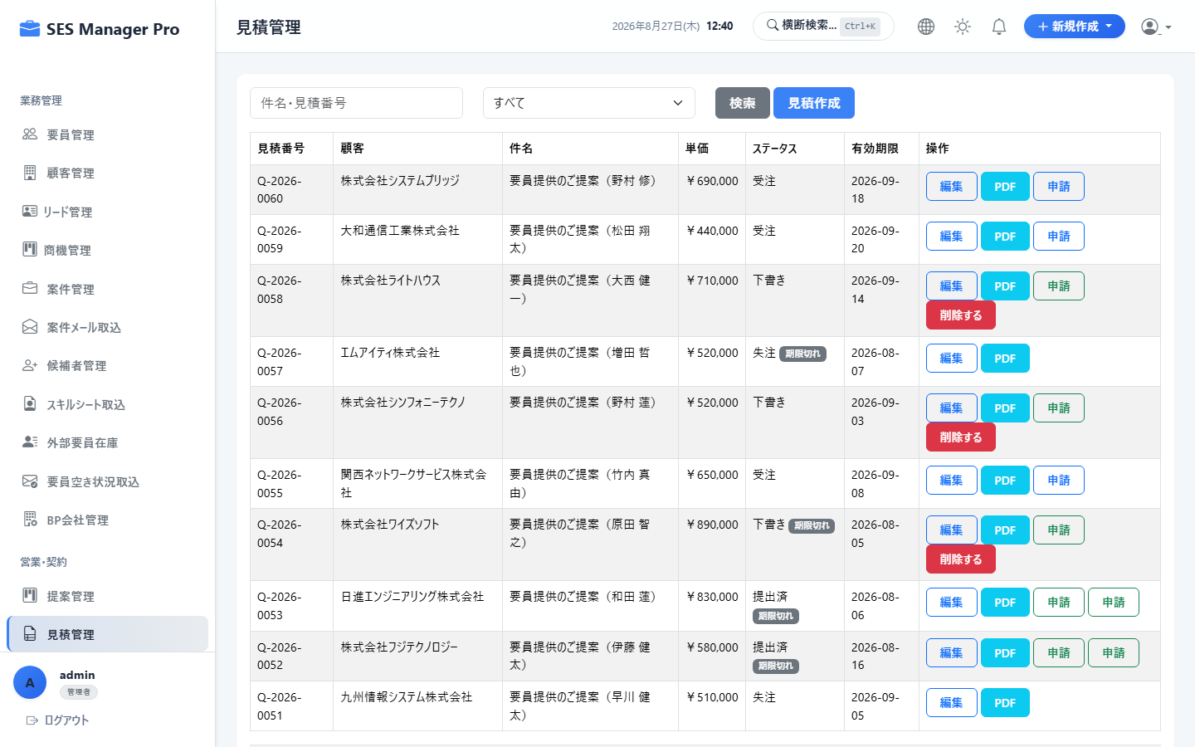

▼ 操作手順・画面構成・入力項目詳細
操作手順 （ステップ詳細） | 1. [見積管理] を開き [新規見積作成] をクリックします。 2. 対象顧客・案件・要員を選択し、単価・精算条件・見積有効期限を入力します。 3. 社内承認を申請し、承認完了後に [見積書PDF発行] をクリックします。 4. 必要に応じてシステムから直接顧客へメール送信します。
画面UI構成 （赤枠・番号対応） | ① 見積一覧（ステータス: 下書き / 承認申請中 / 発行済） ② 見積作成フォーム（明細行、消費税計算、備考） ③ 見積書PDFプレビュー ④ [PDFダウンロード] / [メール送付] ボタン
主要入力項目 設定値 | ・見積件名、顧客名、要員名 ・月額単価、精算基準時間幅、超過単価、控除単価 ・有効期限、支払条件、特記事項
確認事項 完了条件（ゴール） | 自社印影付きの公式見積書PDF（インボイス対応）が即座に生成されること。
注意事項 制限事項・Tips | ※値引き等で既定マージン率を下回る場合は承認ワークフローでアラートが発火します。

【項番 3-7】 SES契約登録 & 担当営業割当 （契約管理）
画面URL / パス | /contract/list | 対象ロール | 管理者 / 営業
操作種別 | CRUD | 管理キャプチャID | CAP-SAL-007
▼ 実画面キャプチャ（高解像度プレビュー）
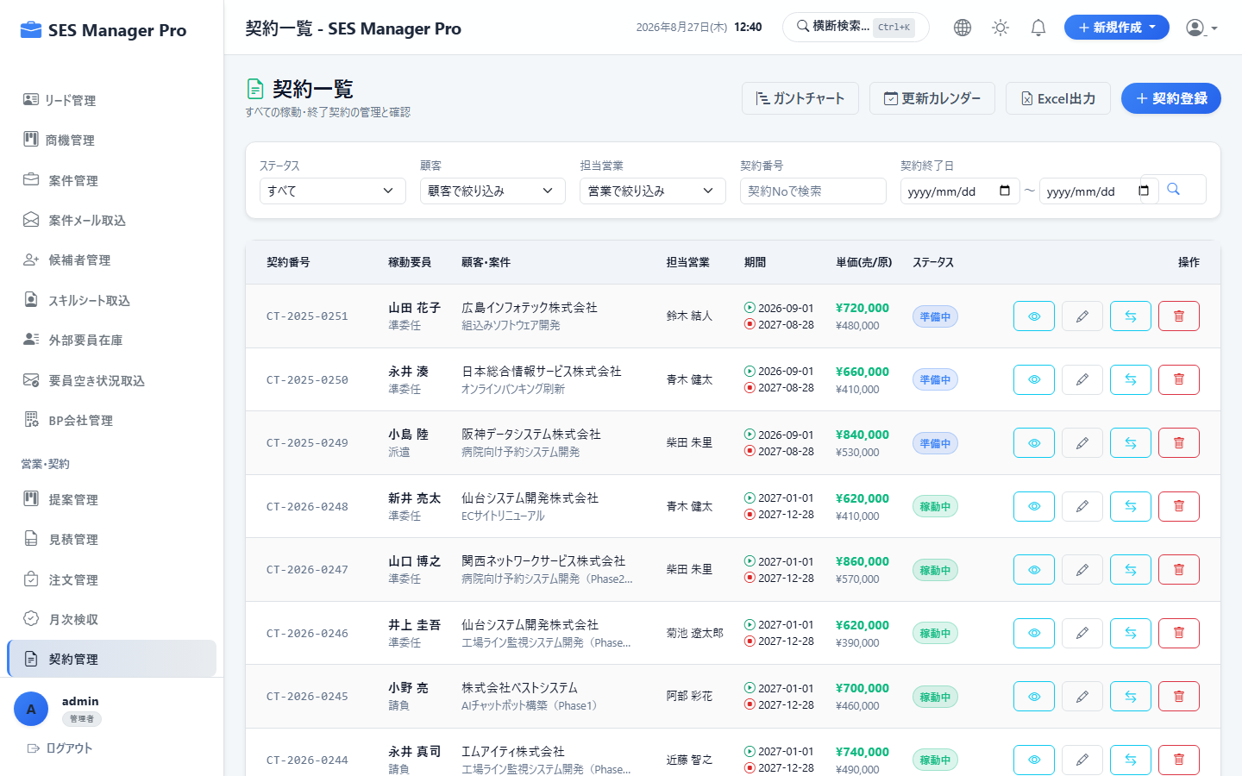

▼ 操作手順・画面構成・入力項目詳細
操作手順 （ステップ詳細） | 1. [契約管理] を開き、[新規契約登録]（または提案成約からの引き継ぎ）をクリックします。 2. 契約形態（準委任 / 派遣 / 請負）、契約期間（開始日〜終了日）を入力します。 3. 売上単価、仕入単価（BP原価または給与基準）、担当営業を設定します。 4. コミッション基準（売上基準 / 粗利基準）および個別レートを設定し保存します。
画面UI構成 （赤枠・番号対応） | ① 契約一覧（契約状況: 契約中 / 終了間近 / 更新済 / 終了） ② 契約基本情報入力フォーム ③ 単価・精算条件・コミッション設定パネル ④ 担当営業アサインエリア
主要入力項目 設定値 | ・契約番号、顧客名、要員名、契約形態 ・契約期間（開始日・終了日）、自動更新有無 ・売上単価、BP仕入単価 / 給与基準額 ・担当営業、歩合タイプ（売上/粗利）、歩合率(%)
確認事項 完了条件（ゴール） | 契約が登録され、月次請求・支払の計算元帳および営業成績集計へ紐付くこと。
注意事項 制限事項・Tips | ※契約満了日の30日前に自動で契約更新リマインド通知が担当営業へ届きます。

【項番 3-8】 電子契約・署名連携 (CloudSign) （契約管理）
画面URL / パス | /contract-document | 対象ロール | 管理者 / 営業
操作種別 | 電子署名連携 | 管理キャプチャID | CAP-SAL-008
▼ 実画面キャプチャ（高解像度プレビュー）
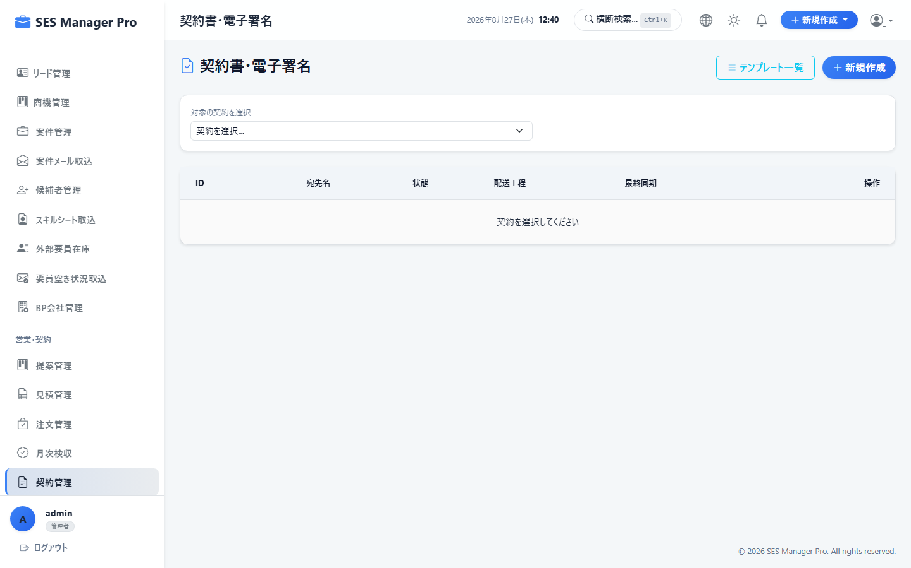

▼ 操作手順・画面構成・入力項目詳細
操作手順 （ステップ詳細） | 1. [契約書・電子署名] を開きます。 2. 対象契約を選択し、契約書テンプレートからPDFを自動生成します。 3. 相手先企業の署名権限者メールアドレスを入力し [CloudSign送信] をクリックします。 4. 双方の署名完了後、締結済みPDFが自動で法定文書台帳へ保管されます。
画面UI構成 （赤枠・番号対応） | ① 署名ステータス一覧（未送信 / 先方確認中 / 締結完了） ② 契約書PDFプレビュー（日本語フォント埋め込み済） ③ 署名先メールアドレス・宛名設定 ④ [電子署名依頼を送信] ボタン
主要入力項目 設定値 | ・契約書テンプレート選択 ・先方署名者氏名、メールアドレス ・送信用メッセージテキスト
確認事項 完了条件（ゴール） | 相手先に署名依頼メールが送付され、署名完了時にシステム内のステータスが「締結済」に更新されること。
注意事項 制限事項・Tips | ※締結済みPDFにはタイムスタンプと電子署名が付与され、電子帳簿保存法に完全準拠します。

【項番 3-9】 法定文書台帳管理（37条・38条） （契約・法務）
画面URL / パス | /document/list | 対象ロール | 管理者 / 営業 / HR
操作種別 | コンプライアンス保管 | 管理キャプチャID | CAP-SAL-009
▼ 実画面キャプチャ（高解像度プレビュー）
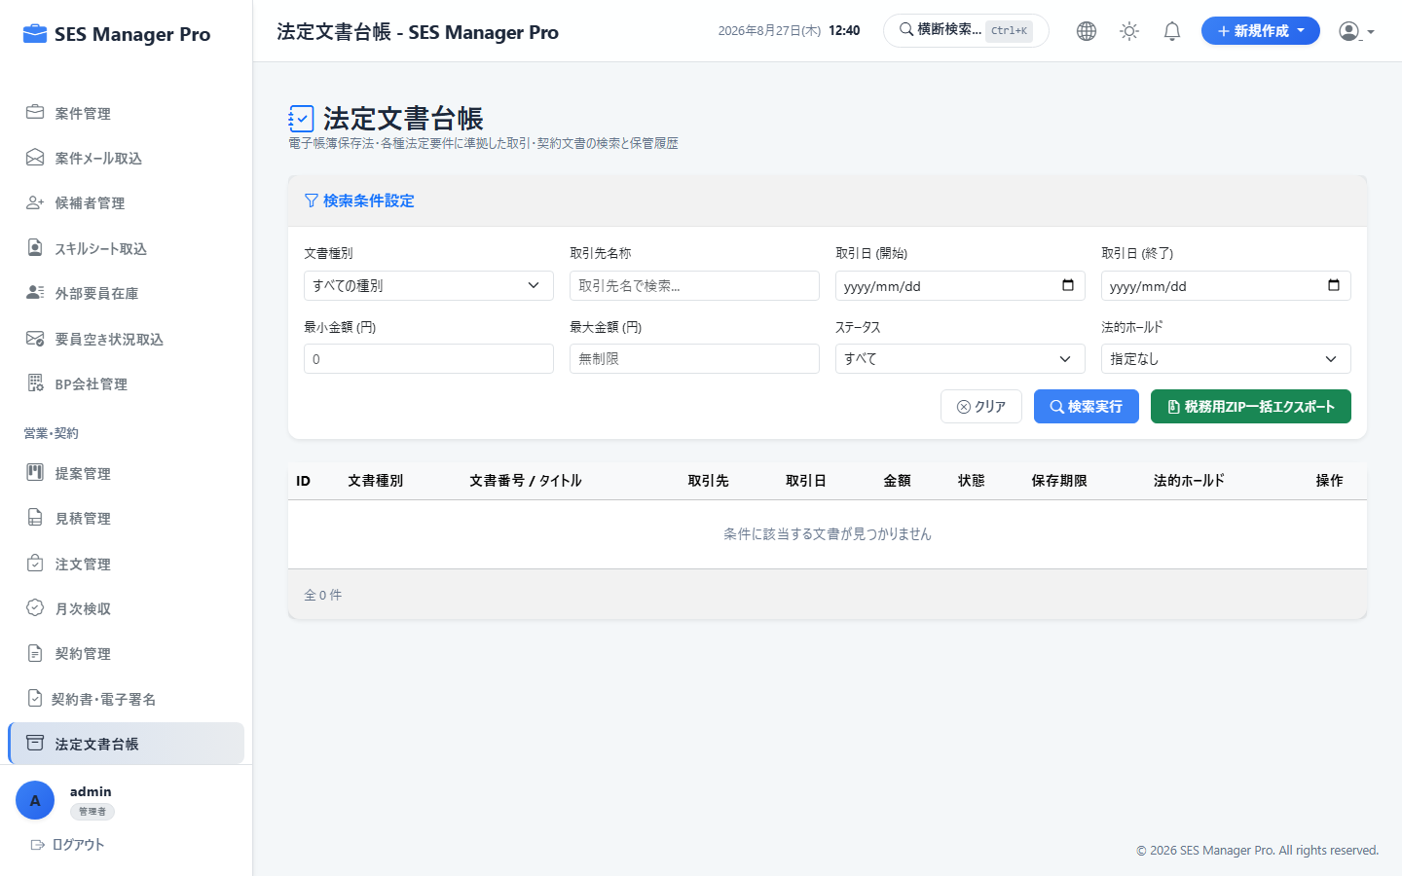

▼ 操作手順・画面構成・入力項目詳細
操作手順 （ステップ詳細） | 1. [法定文書台帳] を開きます。 2. 労働者派遣・準委任契約に伴う法定書面（個別契約書、就業条件明示書、派遣元台帳）の作成状態を確認します。 3. 未作成の書面がある場合は [一括生成] をクリックします。 4. 法定保存期間（3年間）に準拠したアーカイブ状況を確認します。
画面UI構成 （赤枠・番号対応） | ① 法定文書保管一覧（契約別・要員別・年度別） ② 未作成・期限間近アラートバッジ ③ [法定文書一括出力] ボタン ④ 文書プレビュー・ダウンロード
主要入力項目 設定値 | ・年度・月度絞り込み ・文書種別（就業条件明示書、派遣元管理台帳、派遣先管理台帳等）
確認事項 完了条件（ゴール） | 法令で定められた必須記載事項がすべて網羅された帳票が出力・保管されること。
注意事項 制限事項・Tips | ※労働局等の定期調査時にそのまま提出可能なフォーマットで出力されます。

【項番 3-10】 営業成績 & コミッション集計 （営業実績）
画面URL / パス | /sales-performance | 対象ロール | 管理者 / 営業 / マネージャー
操作種別 | 集計・分析 | 管理キャプチャID | CAP-SAL-010
▼ 実画面キャプチャ（高解像度プレビュー）
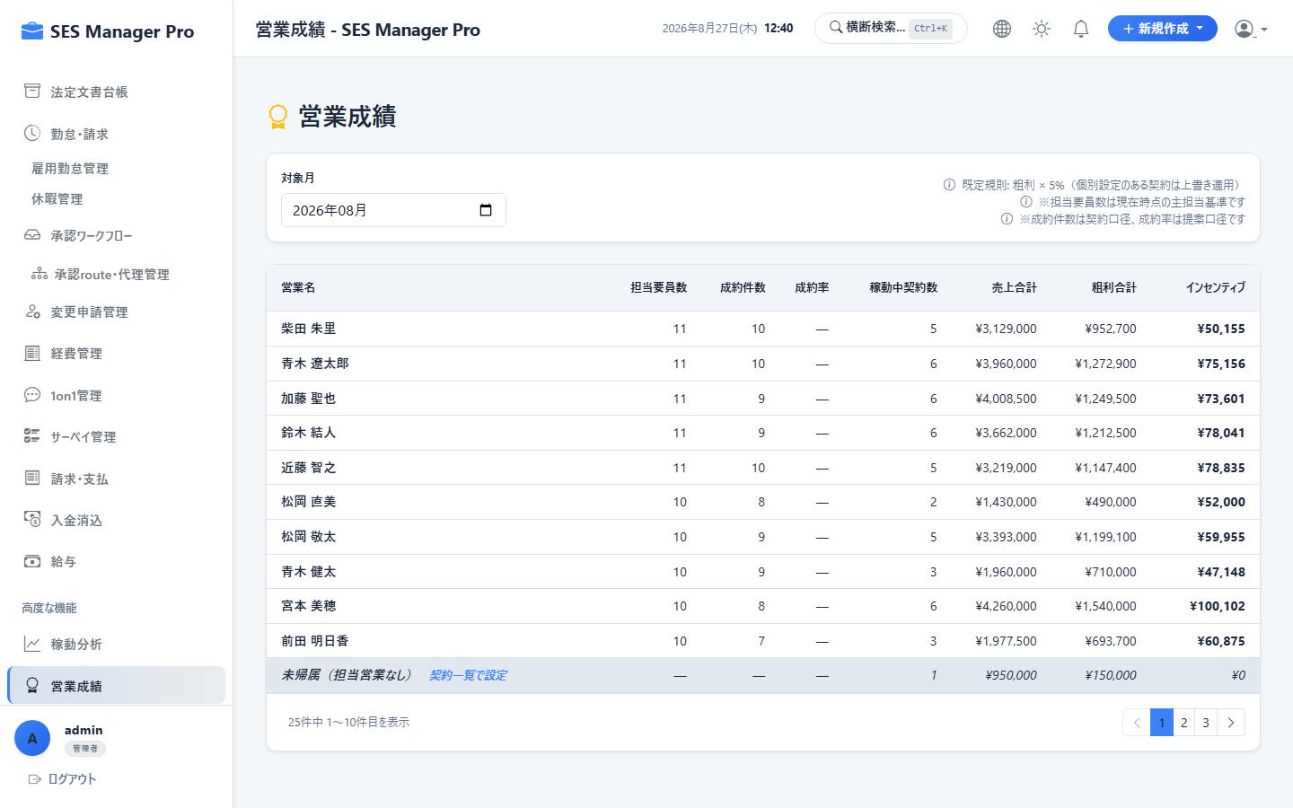

▼ 操作手順・画面構成・入力項目詳細
操作手順 （ステップ詳細） | 1. [営業成績] を開き、対象年月を選択します。 2. 営業担当者ごとの「担当要員数」「新規成約件数」「成約率」「売上高」「粗利総額」を確認します。 3. 各担当者の月次コミッション（歩合給）計算結果の内訳を確認します。 4. [CSV出力] で給与計算用データをエクスポートします。
画面UI構成 （赤枠・番号対応） | ① 営業担当別パフォーマンスランキング表 ② 個人別売上・粗利・コミッション詳細カード ③ 契約別コミッション計算明細（売上×レート または 粗利×レート） ④ [実績データエクスポート] ボタン
主要入力項目 設定値 | ・集計年月、営業担当者フィルター
確認事項 完了条件（ゴール） | 契約ごとの個別レートおよびシステム共通設定に基づき、正確なインセンティブ金額が算出されること。
注意事項 制限事項・Tips | ※稼働実働工数が確定すると、精算額に連動してコミッション金額も自動確定します。

04_要員・パートナー
【項番 4-1】 要員台帳・基本情報 & コスト管理 （要員管理）
画面URL / パス | /engineer/list | 対象ロール | 管理者 / HR / 営業
操作種別 | CRUD | 管理キャプチャID | CAP-ENG-001
▼ 実画面キャプチャ（高解像度プレビュー）


▼ 操作手順・画面構成・入力項目詳細
操作手順 （ステップ詳細） | 1. [要員管理] を開きます。 2. [新規要員登録] をクリックします。 3. 氏名、所属区分（自社正社員/契約社員/フリーランス/BP）、生年月日、最寄駅を入力します。 4. 原価情報（標準給与額・社会保険料率・BP仕入原価）を設定して [保存] します。
画面UI構成 （赤枠・番号対応） | ① 要員一覧（稼働中/待機中/退職のステータスバッジ） ② [新規要員登録] ボタン ③ 要員詳細モーダル（基本情報・契約原価・担当営業割当） ④ [スキルシート出力] ボタン
主要入力項目 設定値 | ・氏名（漢字/カナ）、アルファベット表記 ・所属区分、入社年月日、生年月日 ・最寄駅、通勤路線 ・原価月額、目標単価、担当営業
確認事項 完了条件（ゴール） | 要員マスタに登録され、案件へのアサイン・提案が可能になること。
注意事項 制限事項・Tips | ※個人情報（マイナンバー等）は暗号化され、HR・管理者以外には秘匿されます。

【項番 4-2】 スキルシート（職務経歴書）生成 （要員管理）
画面URL / パス | /engineer/detail | 対象ロール | 管理者 / HR / 営業
操作種別 | 帳票出力 | 管理キャプチャID | CAP-ENG-002
▼ 実画面キャプチャ（高解像度プレビュー）
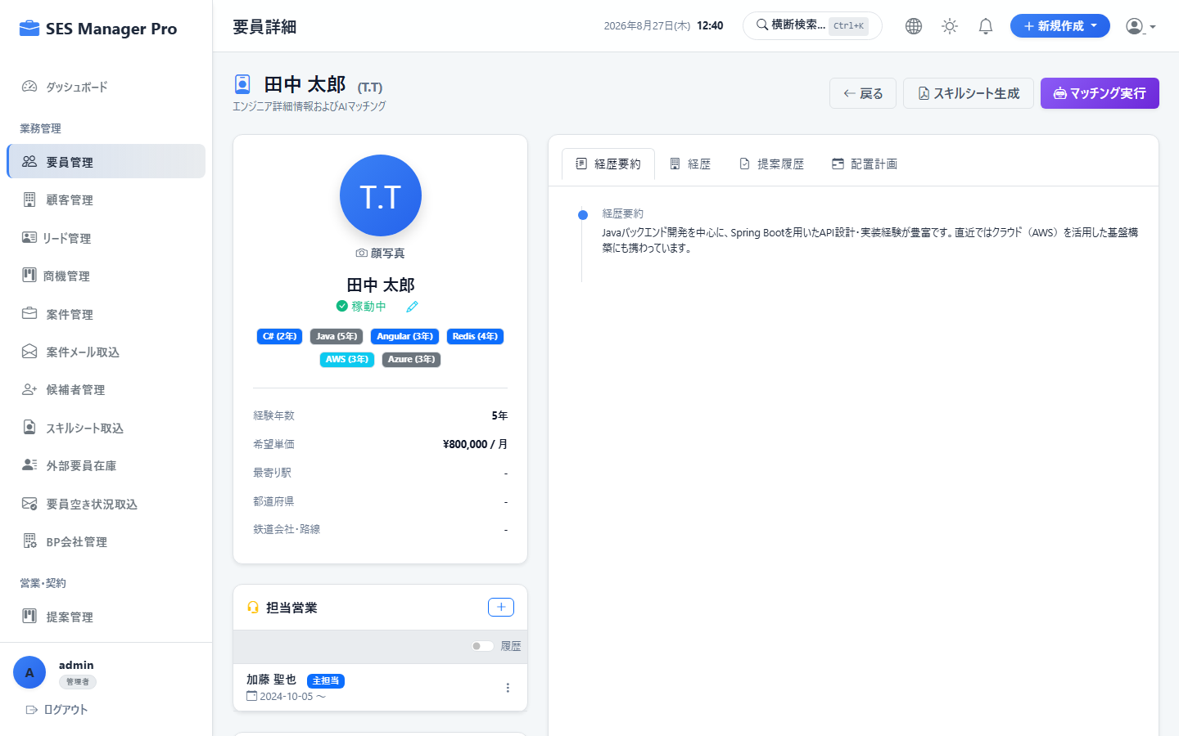

▼ 操作手順・画面構成・入力項目詳細
操作手順 （ステップ詳細） | 1. 要員一覧から対象のエンジニアを選択し詳細画面を開きます。 2. 職歴・担当案件・習得技術の最新情報を確認します。 3. [スキルシート出力] をクリックし、出力形式（匿名化版 / 実名版、Excel / PDF）を選択します。 4. 顧客提案用の統一フォーマットで職務経歴書がダウンロードされます。
画面UI構成 （赤枠・番号対応） | ① 要員スキルシートプレビュー画面 ② スキルチャート（レーダーチャート） ③ 職歴タイムライン（期間・案件名・役割・規模・技術） ④ [匿名化Excel出力] / [PDF出力] ボタン
主要入力項目 設定値 | ・出力形式（Excel / PDF） ・個人情報マスキング選択（イニシャル表記、最寄駅のみ表示等）
確認事項 完了条件（ゴール） | レイアウトが崩れることなく、美しくフォーマットされた職務経歴書が即座に生成されること。
注意事項 制限事項・Tips | ※顧客提出時は個人情報保護のため「匿名化版（イニシャル表示）」を選択してください。

【項番 4-3】 要員情報変更申請 (Change Request) 承認 （要員管理）
画面URL / パス | /engineer-change-requests | 対象ロール | 管理者 / HR
操作種別 | 審査・承認 | 管理キャプチャID | CAP-ENG-003
▼ 実画面キャプチャ（高解像度プレビュー）
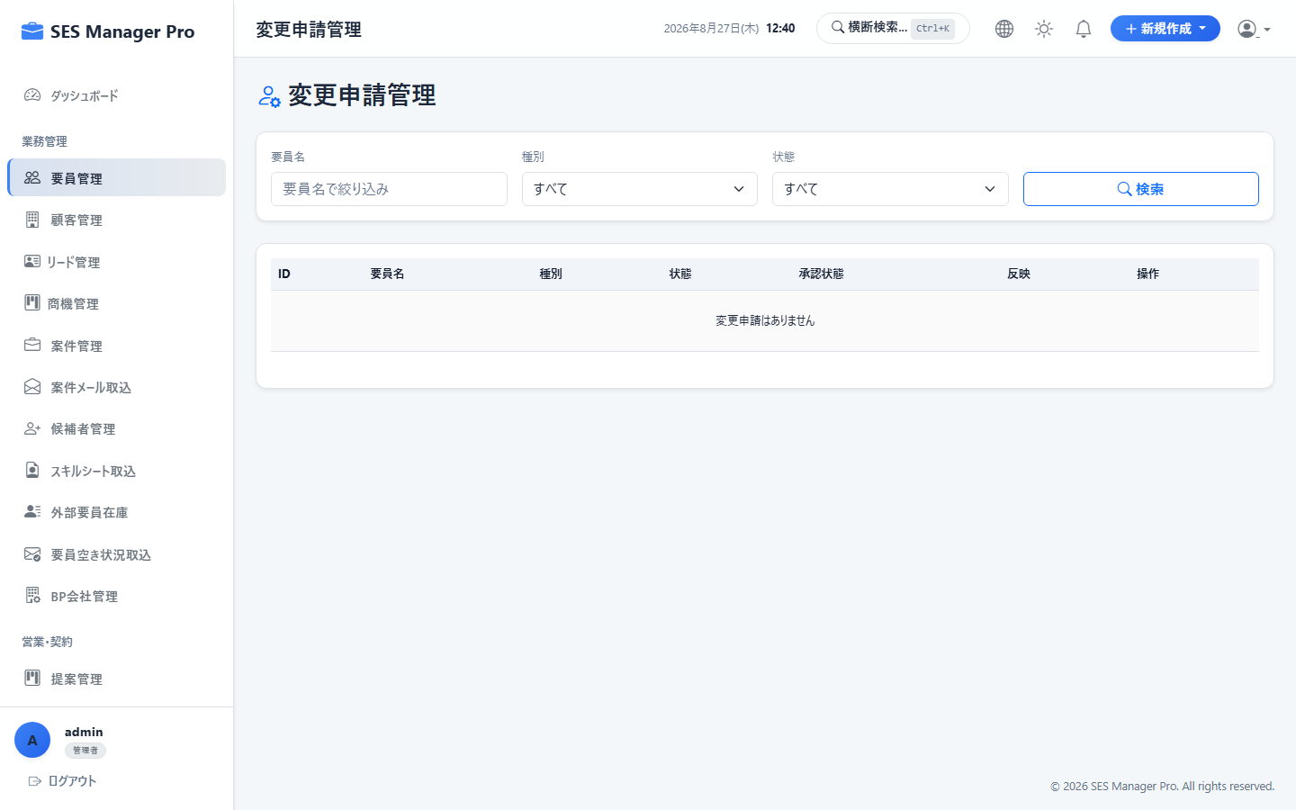

▼ 操作手順・画面構成・入力項目詳細
操作手順 （ステップ詳細） | 1. [変更申請管理] を開きます。 2. 要員（マイポータル）から提出されたプロフィール・住所・口座情報の変更申請一覧を確認します。 3. 変更前と変更後の差分ハイライトを確認します。 4. 内容に問題がなければ [承認してマスタへ反映] をクリックします（不備時は理由を添えて差戻し）。
画面UI構成 （赤枠・番号対応） | ① 変更申請一覧（未処理/承認済/差戻し） ② 変更前後の差分比較ビュー（赤色：変更前、緑色：変更後） ③ [承認] / [差戻し] ボタン ④ 審査コメント入力欄
主要入力項目 設定値 | ・審査判定（承認/差戻し） ・差戻し理由（必要時）
確認事項 完了条件（ゴール） | 承認と同時に要員マスタのデータが最新化され、申請者へ完了通知が届くこと。
注意事項 制限事項・Tips | ※振込口座の変更等は不正防止のため必ず通帳コピー等の証憑と照合してください。

【項番 4-4】 採用候補者パイプライン管理 （採用管理）
画面URL / パス | /candidate/list | 対象ロール | 管理者 / HR
操作種別 | 選考進捗管理 | 管理キャプチャID | CAP-ENG-004
▼ 実画面キャプチャ（高解像度プレビュー）
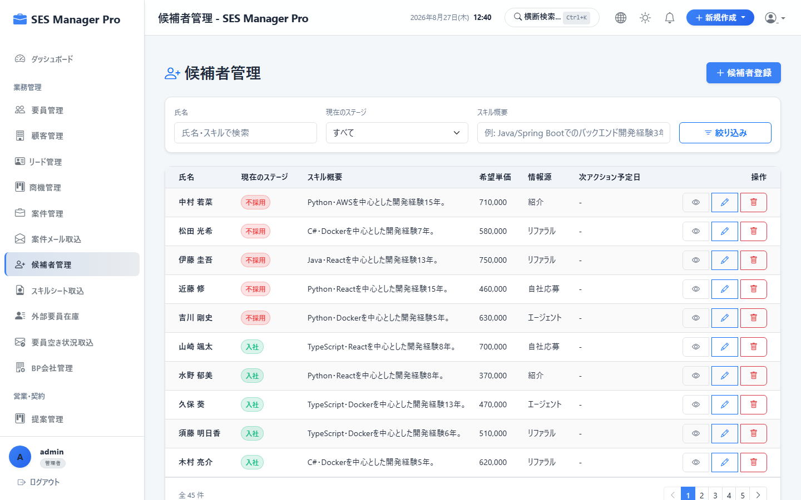

▼ 操作手順・画面構成・入力項目詳細
操作手順 （ステップ詳細） | 1. [候補者管理] を開きます。 2. 応募者の基本情報、応募職種、希望単価、応募経路を登録します。 3. 選考ステップ（書類選考 → 一次面接 → 最終面接 → 内定 → 入社確定）を更新します。 4. 入社確定後、[要員マスタへ変換] をクリックするとワンクリックでエンジニア台帳に登録されます。
画面UI構成 （赤枠・番号対応） | ① 採用パイプライン（選考フェーズ別カード表示） ② [新規候補者登録] ボタン ③ 面接評価記入フォーム ④ [要員マスタへ変換] ボタン
主要入力項目 設定値 | ・氏名、連絡先、希望年収/単価 ・選考評価点、面接官コメント、入社可能予定日
確認事項 完了条件（ゴール） | 採用プロセスが一元管理され、入社決定時に重複入力なしで要員化できること。
注意事項 制限事項・Tips | ※不採用となった候補者の個人情報はプライバシーポリシーに基づき一定期間後に自動削除可能です。

【項番 4-5】 スキルシートAI自動取込 (Resume Ingestion) （採用・調達）
画面URL / パス | /resume-ingestion | 対象ロール | 管理者 / HR / 営業
操作種別 | AI/OCRパース | 管理キャプチャID | CAP-ENG-005
▼ 実画面キャプチャ（高解像度プレビュー）
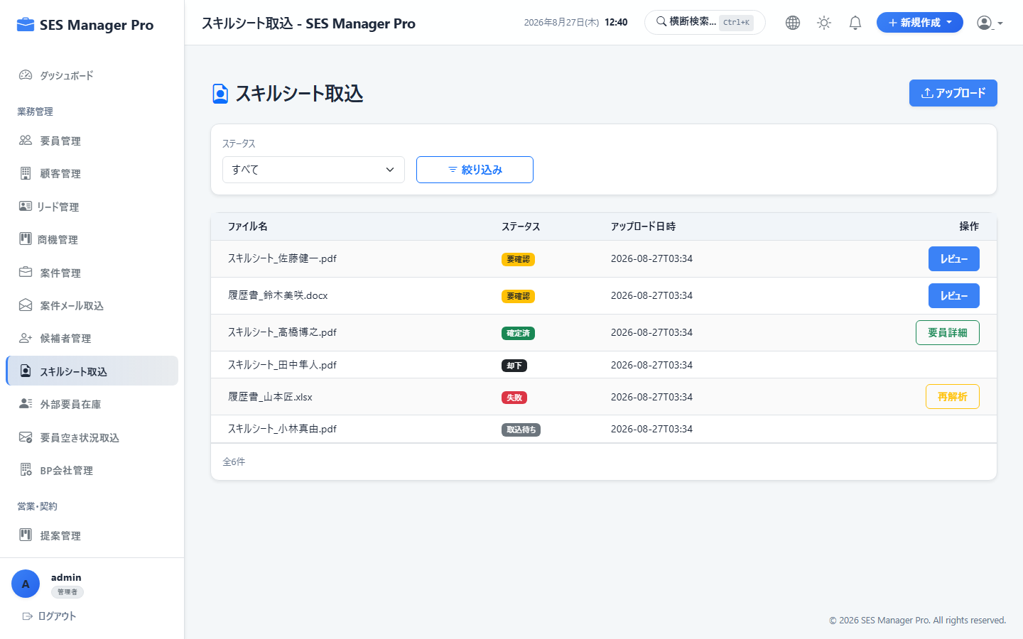

▼ 操作手順・画面構成・入力項目詳細
操作手順 （ステップ詳細） | 1. [スキルシート取込] を開きます。 2. 候補者やBPから受領した職務経歴書（PDF/Word/Excel）をドラッグ＆ドロップでアップロードします。 3. AIが年齢・最寄駅・スキル一覧・各職歴を自動解析して各フォームに展開します。 4. 解析結果を目視確認し [候補者/要員として保存] をクリックします。
画面UI構成 （赤枠・番号対応） | ① ファイルアップロードエリア（複数ドラッグ対応） ② AI解析進行バー ③ パース結果編集フォーム（スキル・職歴の自動タグ付け） ④ [登録実行] ボタン
主要入力項目 設定値 | ・スキルシートファイル（.pdf, .xlsx, .docx）
確認事項 完了条件（ゴール） | 手入力工数を90%削減し、表記揺れ（例: JS -> JavaScript）が標準化されて登録されること。
注意事項 制限事項・Tips | ※パスワード付きPDFは事前に解除してからアップロードしてください。

【項番 4-6】 BP企業マスタ管理 （パートナー）
画面URL / パス | /bp-company/list | 対象ロール | 管理者 / 営業 / HR
操作種別 | CRUD | 管理キャプチャID | CAP-ENG-006
▼ 実画面キャプチャ（高解像度プレビュー）
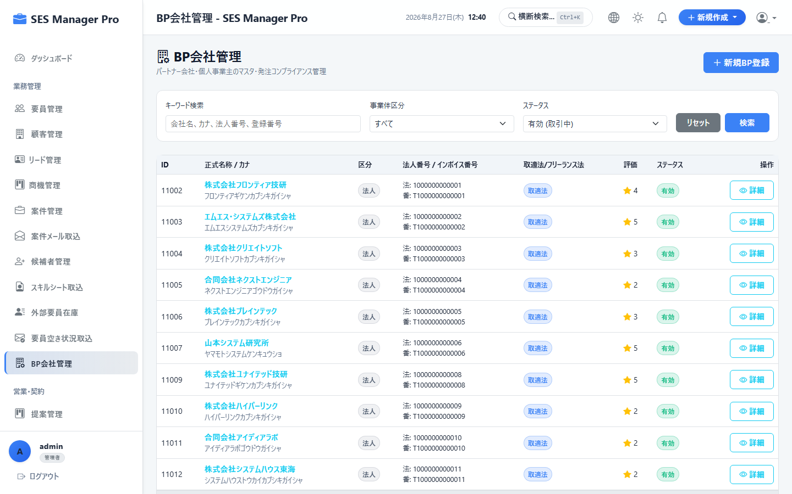

▼ 操作手順・画面構成・入力項目詳細
操作手順 （ステップ詳細） | 1. [BP会社管理] を開きます。 2. [新規BP企業登録] をクリックします。 3. 企業名、法人番号、窓口担当者連絡先、協業区分、支払サイト（例：末締め翌々月5日）を登録します。 4. 基本契約締結の有無およびNDA締結日を記録して保存します。
画面UI構成 （赤枠・番号対応） | ① BP企業一覧（協業ランク・保有要員数） ② [新規BP企業登録] ボタン ③ BP詳細情報（窓口担当者、基本契約締結情報、インボイス番号） ④ 所属要員一覧タブ
主要入力項目 設定値 | ・BP企業名、所在地、代表電話 ・窓口担当者氏名、メールアドレス ・適格請求書登録番号、支払条件
確認事項 完了条件（ゴール） | BP企業が登録され、外部要員調達およびBP支払処理の対象として紐付けられること。
注意事項 制限事項・Tips | ※基本契約が未締結のBP企業に対しては発注アラートが表示されます。

【項番 4-7】 外部要員在庫（アベイラビリティ）管理 （パートナー）
画面URL / パス | /bp-availability/list | 対象ロール | 管理者 / 営業
操作種別 | 調達・検索 | 管理キャプチャID | CAP-ENG-007
▼ 実画面キャプチャ（高解像度プレビュー）
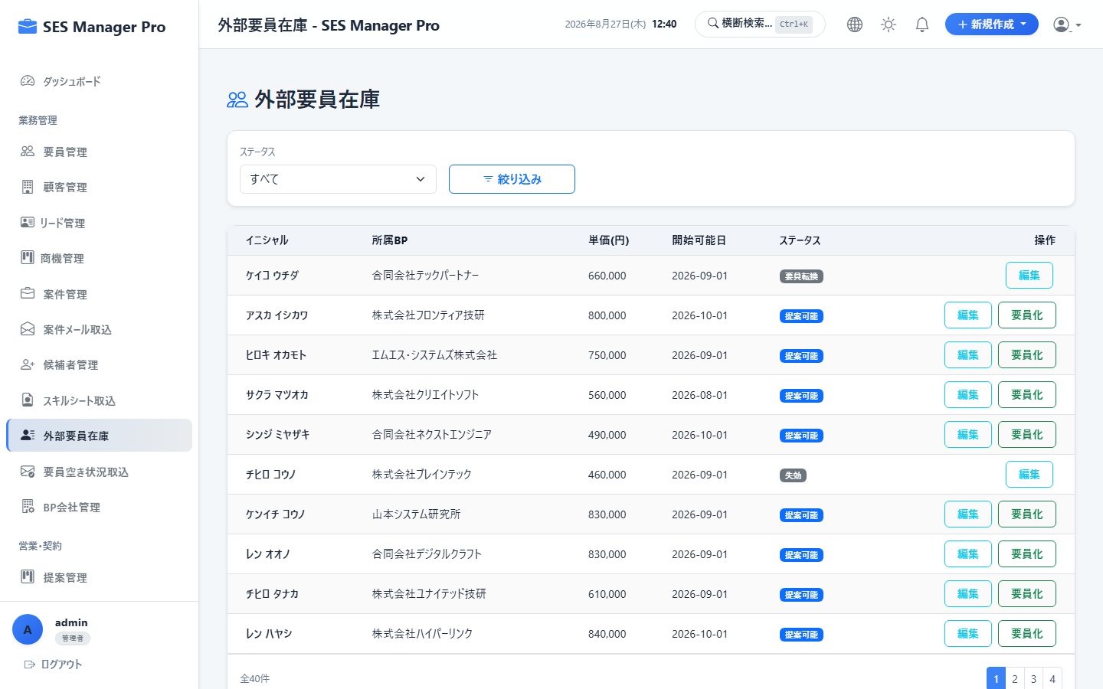

▼ 操作手順・画面構成・入力項目詳細
操作手順 （ステップ詳細） | 1. [外部要員在庫] を開きます。 2. BP各社から提供された空き要員情報（スキル、単価、稼働可能時期、リモート希望）を横断検索します。 3. 条件に合う要員に対して [案件提案へ追加] をクリックし、商談候補へ紐付けます。 4. [空き状況メール取込] からメール一括パースも利用可能です。
画面UI構成 （赤枠・番号対応） | ① 外部要員在庫検索バー（スキル・単価・稼働開始月・最寄駅） ② 空き要員一覧カード（BP会社名・要員イニシャル・単価・得意分野） ③ [メール自動取込] リンク ④ [案件へ直接マッチング] ボタン
主要入力項目 設定値 | ・検索条件（言語、FW、単価上限、即日/翌月稼働）
確認事項 完了条件（ゴール） | 自社リソースで不足するスキルを持つ外部エンジニアを瞬時に見つけ出し、提案へ繋げられること。
注意事項 制限事項・Tips | ※稼働可能時期が過ぎたデータは自動でアーカイブされ、鮮度が維持されます。

05_勤怠・請求・会計
【項番 5-1】 月次検収確定（客先検収工数） （月次検収）
画面URL / パス | /acceptance | 対象ロール | 管理者 / 営業 / HR
操作種別 | データ確定 | 管理キャプチャID | CAP-ACC-001
▼ 実画面キャプチャ（高解像度プレビュー）
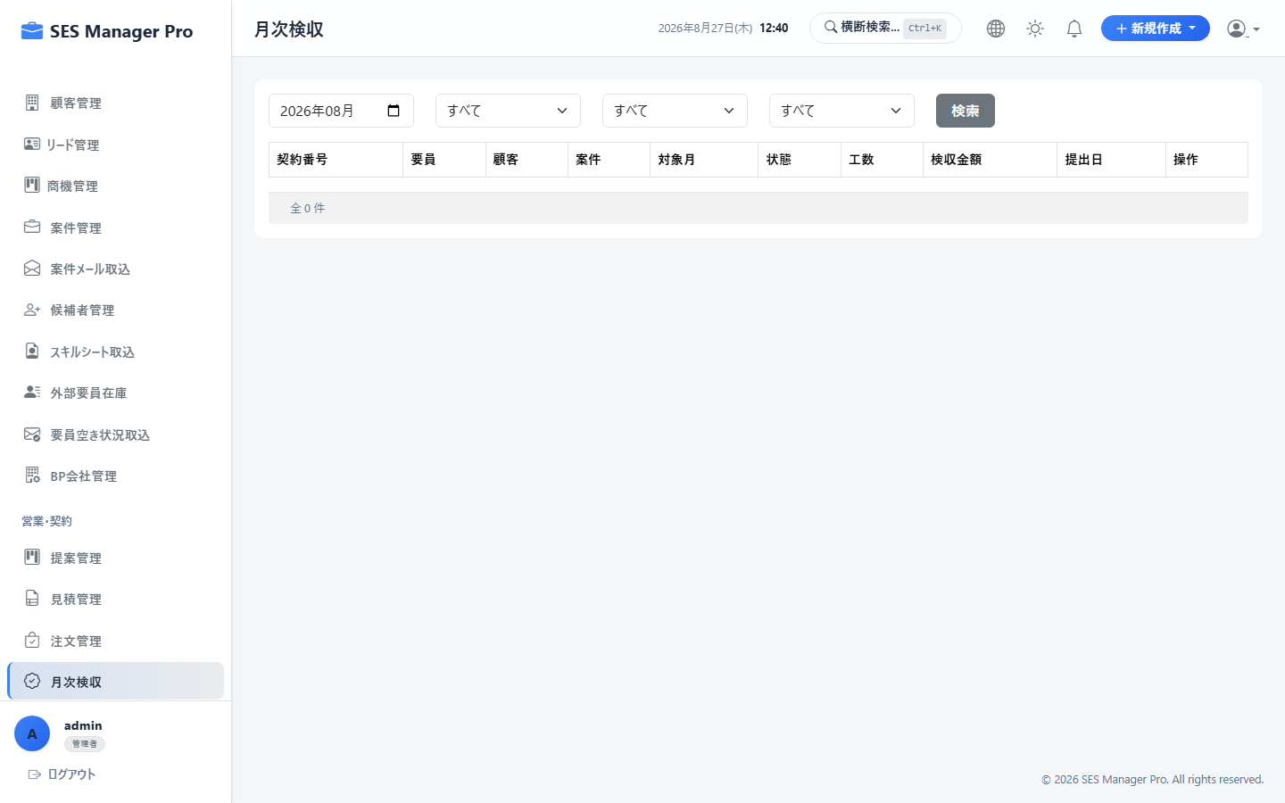

▼ 操作手順・画面構成・入力項目詳細
操作手順 （ステップ詳細） | 1. [月次検収] を開き、対象年月を選択します。 2. クライアントから受領した検収書・作業報告書に基づき、確定実働工数を入力します。 3. 要員提出勤怠との差異がある場合は差分チェックを行います。 4. [検収確定] をクリックして請求計算へデータを送ります。
画面UI構成 （赤枠・番号対応） | ① 対象年月セレクター ② 契約別検収一覧（要員名・契約単価・精算基準幅・確定工数） ③ 要員申告工数との突合差分アラート（黄色ハイライト） ④ [一括検収確定] ボタン
主要入力項目 設定値 | ・対象年月 ・検収確定時間（例：168.5h） ・客先検収書ファイル添付
確認事項 完了条件（ゴール） | 検収ステータスが「確定済」となり、請求書自動計算の基礎データがロックされること。
注意事項 制限事項・Tips | ※検収確定前は請求書の発行が制限されます（誤請求の防止）。

【項番 5-2】 勤怠集計 & 精算幅（過不足）自動計算 （勤怠・精算）
画面URL / パス | /work-record | 対象ロール | 管理者 / HR / 経理
操作種別 | 集計・計算 | 管理キャプチャID | CAP-ACC-002
▼ 実画面キャプチャ（高解像度プレビュー）
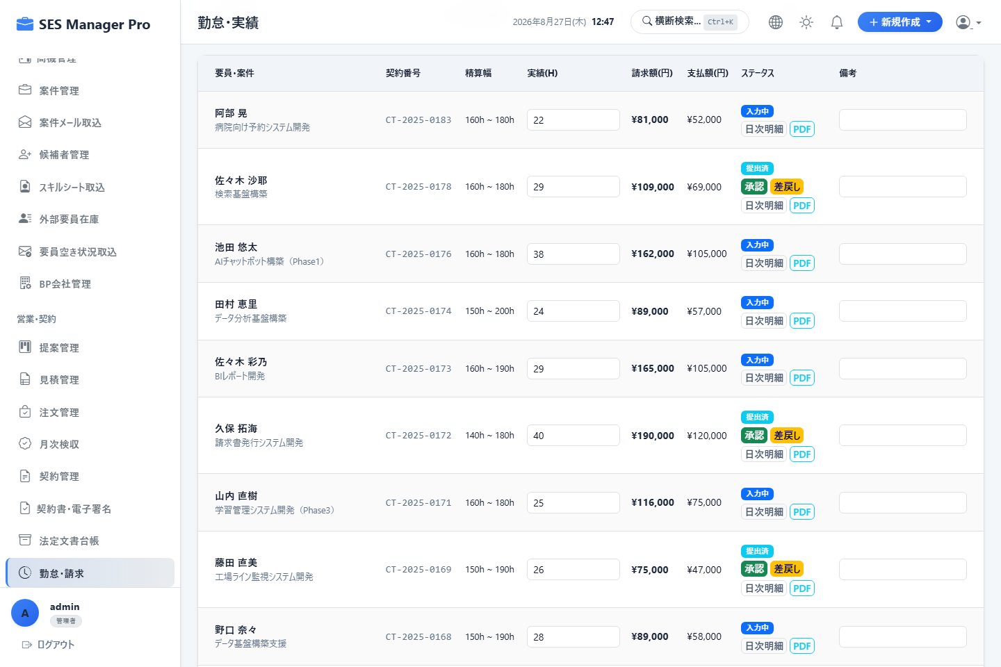

▼ 操作手順・画面構成・入力項目詳細
操作手順 （ステップ詳細） | 1. [勤怠・請求] を開きます。 2. 全稼働エンジニアの月間実働時間、基準時間幅（例：160h〜180h）に対する過不足を一覧確認します。 3. 超過時間（残業）または控除時間が発生している場合の自動計算金額を確認します。 4. 異常値がないか確認し [当月勤怠締め] を実行します。
画面UI構成 （赤枠・番号対応） | ① 勤怠集計マトリクス表（実働時間・基準下限・基準上限・超過/控除時間・請求額・支払額） ② 自動計算ロジック説明ツールチップ ③ エラー・警告フィルター（打刻未完了・過重労働アラート） ④ [勤怠承認・確定] ボタン
主要入力項目 設定値 | ・対象年月選択
確認事項 完了条件（ゴール） | 契約マスタの精算単価（上下割・中間割）に基づき、精算金額が1円単位で正確に自動算出されること。
注意事項 制限事項・Tips | ※月次締め（Monthly Closing）完了後は管理者権限によるロック解除がない限り再計算不可となります。

【項番 5-3】 全社雇用勤怠管理 & 36協定モニタリング （全社勤怠）
画面URL / パス | /work-record/attendance | 対象ロール | 管理者 / HR
操作種別 | 労務管理・承認 | 管理キャプチャID | CAP-ACC-003
▼ 実画面キャプチャ（高解像度プレビュー）
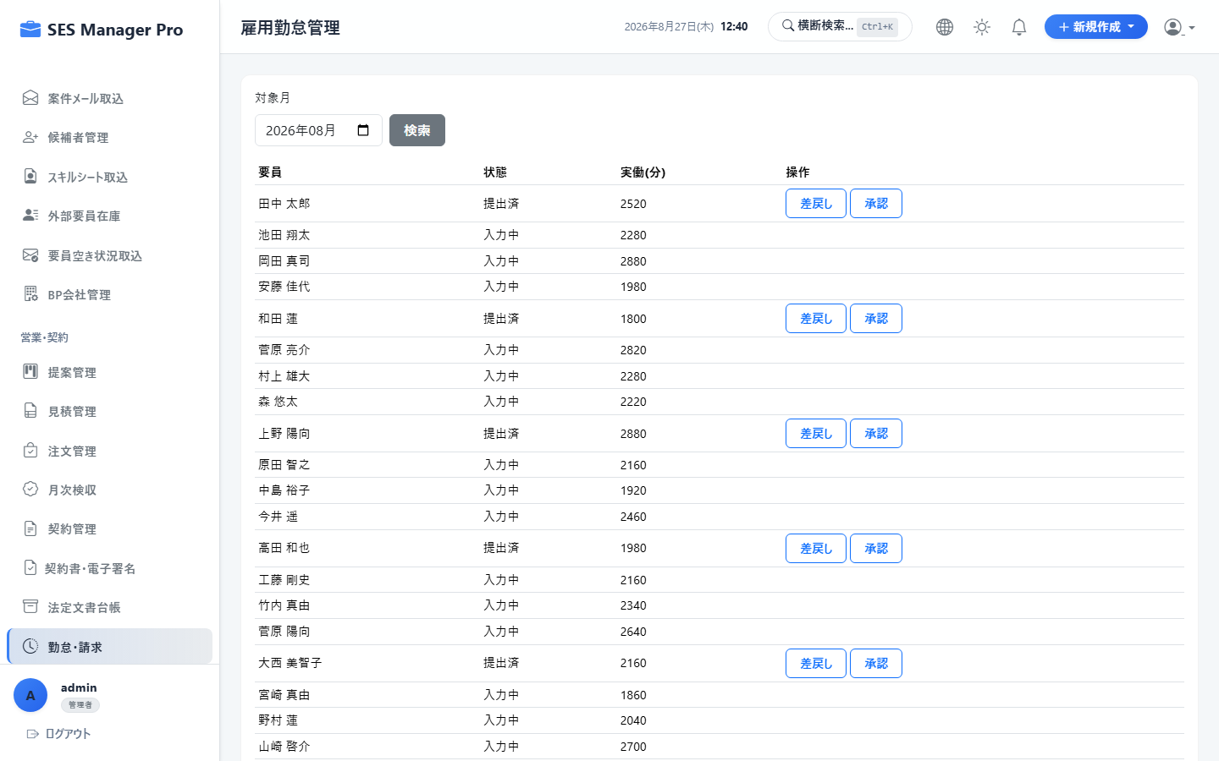

▼ 操作手順・画面構成・入力項目詳細
操作手順 （ステップ詳細） | 1. [雇用勤怠管理] を開きます。 2. 社員・要員の出退勤打刻実績、36協定残業時間（当月累計・年次累計）をモニタリングします。 3. [休暇管理] で未承認の有給・特別休暇申請を一括承認します。 4. 勤怠エラー（打刻漏れ、連続勤務等）の対象者へ修正督促通知を送信します。
画面UI構成 （赤枠・番号対応） | ① 36協定アラートダッシュボード（残業45h超：黄、80h超：赤） ② 雇用勤怠日報・月報一覧 ③ [休暇一括承認] ボタン ④ [打刻督促メール送信] ボタン
主要入力項目 設定値 | ・対象月、部署絞り込み ・承認/差戻しアクション
確認事項 完了条件（ゴール） | 労基法に準拠した勤怠管理が行われ、給与計算（freee連携）へ正確な時間が渡ること。
注意事項 制限事項・Tips | ※過重労働（残業上限抵触）の兆候がある場合、自動で担当営業・マネージャーへ警告メールが送信されます。

【項番 5-4】 インボイス対応請求書自動発行 & メール送付 （請求管理）
画面URL / パス | /invoice | 対象ロール | 管理者 / 経理 / 営業
操作種別 | 請求書発行・送付 | 管理キャプチャID | CAP-ACC-004
▼ 実画面キャプチャ（高解像度プレビュー）
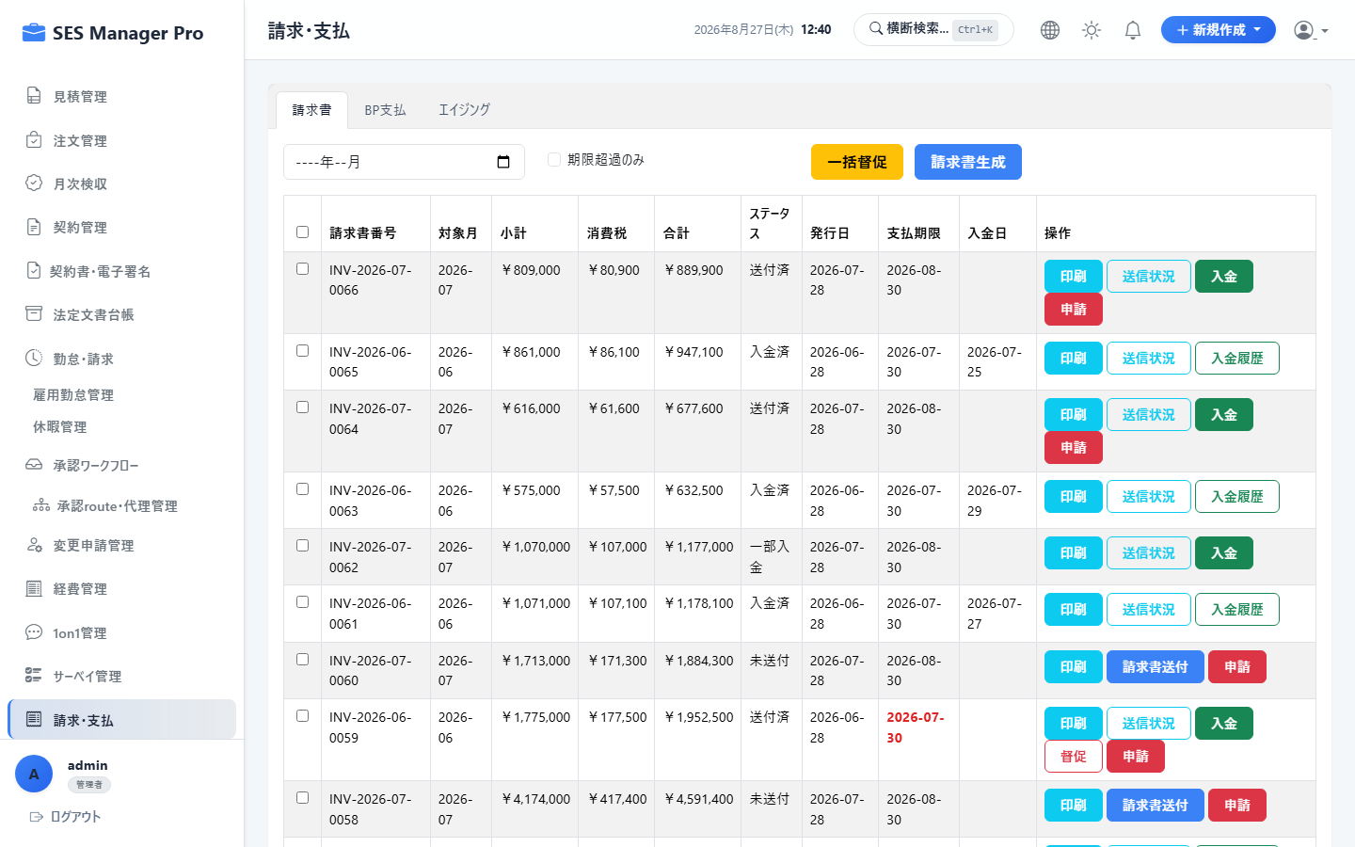

▼ 操作手順・画面構成・入力項目詳細
操作手順 （ステップ詳細） | 1. [請求・支払] を開きます。 2. 当月の確定検収データから [請求書一括生成] をクリックします。 3. 顧客ごとに基本料金、過不足精算額、消費税（10%）、適格請求書登録番号が正しく記載されているか確認します。 4. [一括PDF出力] または [システムから顧客へメール一括送信] を実行します。
画面UI構成 （赤枠・番号対応） | ① 請求対象一覧（請求総額・未発行・発行済・送付済ステータス） ② [請求書一括生成] ボタン ③ 請求書プレビュー（インボイス制度対応フォーマット・振込先口座） ④ [一括メール送信] ダイアログ
主要入力項目 設定値 | ・請求年月、発行日、支払期日 ・送信用メールテンプレート選択
確認事項 完了条件（ゴール） | インボイス制度に完全準拠したPDF請求書が生成され、送信ログが自動記録されること。
注意事項 制限事項・Tips | ※顧客ごとに設定された支払サイト（翌月末、翌々月5日等）に基づき支払期日が自動セットされます。

【項番 5-5】 入金消込 (Reconciliation) & 督促管理 （売掛金管理）
画面URL / パス | /reconciliation | 対象ロール | 管理者 / 経理
操作種別 | 消込・債権管理 | 管理キャプチャID | CAP-ACC-005
▼ 実画面キャプチャ（高解像度プレビュー）
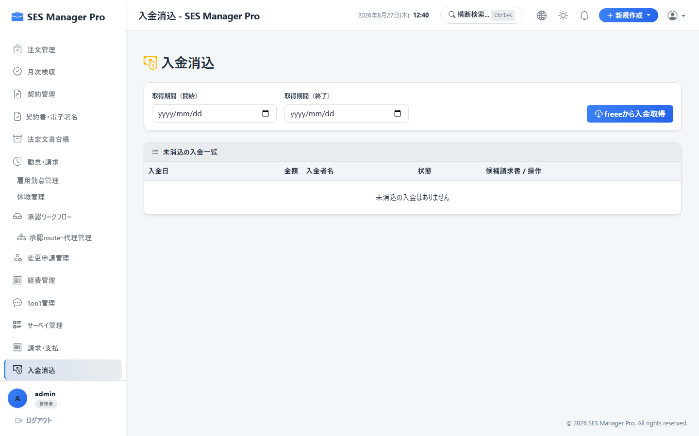

▼ 操作手順・画面構成・入力項目詳細
操作手順 （ステップ詳細） | 1. [入金消込] を開きます。 2. 銀行の全銀協フォーマットまたはCSV入金明細をアップロードします。 3. システムが振込人名義と請求額を自動照合し、一致した明細をサジェストします。 4. 内容を確認して [一括消込実行] をクリックします。 5. 期日超過の未入金データに対しては [督促通知作成] を行います。
画面UI構成 （赤枠・番号対応） | ① 売掛金残高サマリー（回収済・当月未回収・期日超過） ② 全銀CSVインポートボタン ③ 自動突合マッチングテーブル（確度判定：完全一致/金額一致/要確認） ④ [消込確定] ボタン ⑤ 督促状作成リンク
主要入力項目 設定値 | ・全銀協形式CSVファイル（または手動入金登録：入金日、金額、振込名義）
確認事項 完了条件（ゴール） | 売掛金残高が減算更新され、入金完了ステータスへ移行すること。
注意事項 制限事項・Tips | ※振込手数料の差額（端数差分）は「振込手数料」として自動仕訳処理が可能です。

【項番 5-6】 BP（ビジネスパートナー）支払明細作成 （BP支払）
画面URL / パス | /payroll | 対象ロール | 管理者 / 経理
操作種別 | 支払処理 | 管理キャプチャID | CAP-ACC-006
▼ 実画面キャプチャ（高解像度プレビュー）
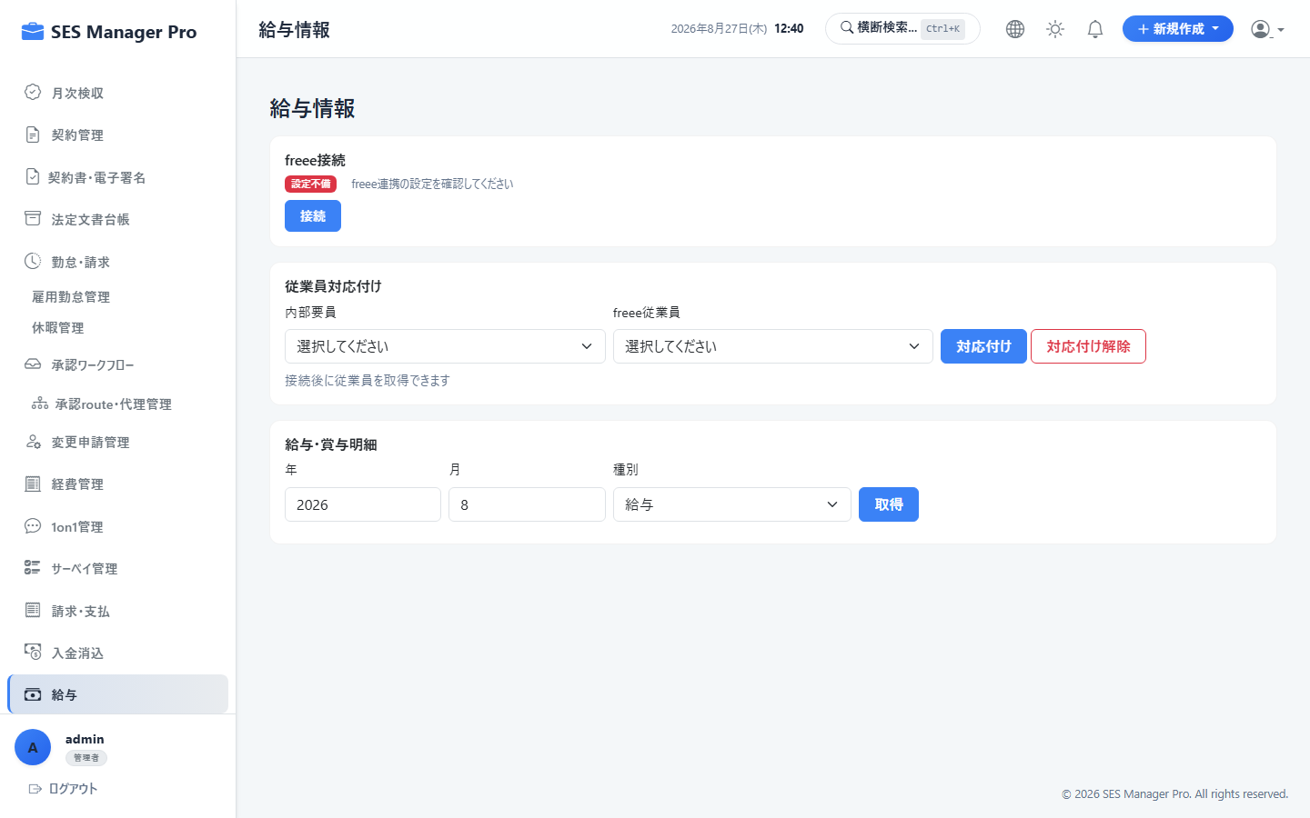

▼ 操作手順・画面構成・入力項目詳細
操作手順 （ステップ詳細） | 1. [給与・支払] 画面の [BP支払] タブを開きます。 2. BP要員の確定稼働工数に基づき、仕入代金および超過/控除精算額を自動算出します。 3. BPから送付された請求書とシステム計算額を突合します。 4. [支払明細書発行] をクリックし、BP企業宛に明細書PDFを送付します。
画面UI構成 （赤枠・番号対応） | ① BP支払対象一覧（BP社名・要員名・仕入金額・精算額・消費税・支払期日） ② 相手先請求書受領チェックボックス ③ [BP支払明細PDF出力] ボタン ④ 全銀振込データ（FBデータ）出力ボタン
主要入力項目 設定値 | ・支払年月、支払予定日
確認事項 完了条件（ゴール） | BP支払確定データが生成され、ネットバンキング用総合振込データ（全銀データ）が出力できること。
注意事項 制限事項・Tips | ※BP側が免税事業者の場合の経過措置税率（80%控除等）にも対応しています。

【項番 5-7】 freee人事労務 給与データ連携 （給与・外部連携）
画面URL / パス | /payroll | 対象ロール | 管理者 / HR / 経理
操作種別 | API連携 | 管理キャプチャID | CAP-ACC-007
▼ 実画面キャプチャ（高解像度プレビュー）


▼ 操作手順・画面構成・入力項目詳細
操作手順 （ステップ詳細） | 1. [給与] 画面の [freee連携] タブを開きます。 2. [勤怠データをfreeeへ送信] をクリックし、当月の確定勤務時間・残業時間をfreee人事労務へ同期します。 3. freee側で給与計算完了後、[給与明細インポート] をクリックしてシステム内に明細を取り込みます。 4. 取り込まれた明細は要員のマイポータル（/my/payroll）で即座に閲覧可能になります。
画面UI構成 （赤枠・番号対応） | ① freee OAuth2 認証連携ステータス（接続中/未接続） ② [勤怠データをfreeeへ同期] ボタン ③ [給与確定明細を取り込む] ボタン ④ 同期ログ & エラー詳細テーブル
主要入力項目 設定値 | ・連携対象月、事業所選択
確認事項 完了条件（ゴール） | 二重入力なしでクラウド給与ソフトと勤怠・明細が完全同期されること。
注意事項 制限事項・Tips | ※アクセストークンの自動リフレッシュ機能により、定期的な再ログインは不要です。

【項番 5-8】 経費精算管理 & 承認・仕訳 （全社経費）
画面URL / パス | /expenses | 対象ロール | 管理者 / マネージャー / 経理
操作種別 | 審査・精算 | 管理キャプチャID | CAP-ACC-008
▼ 実画面キャプチャ（高解像度プレビュー）
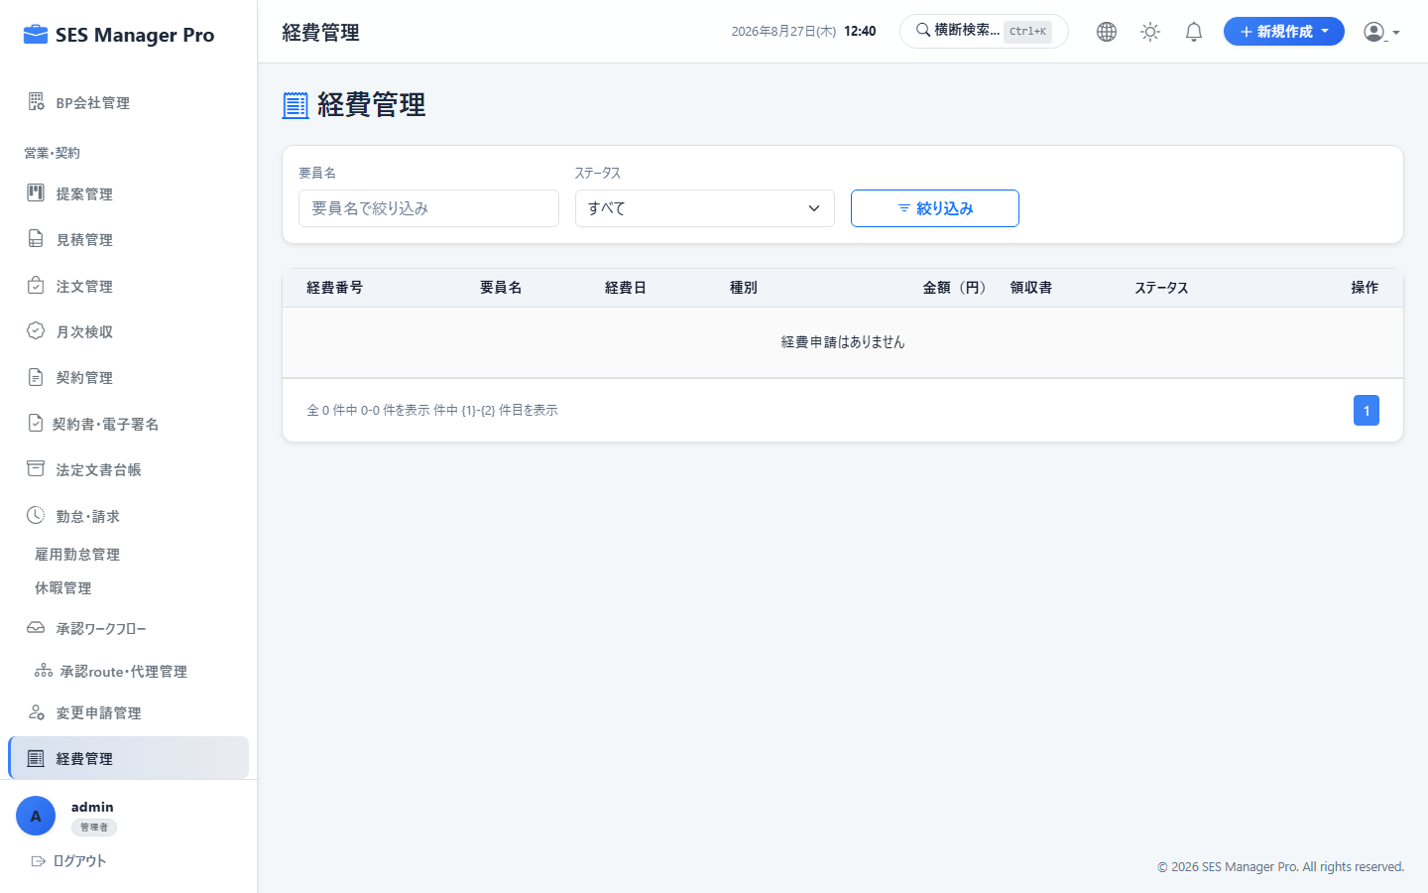

▼ 操作手順・画面構成・入力項目詳細
操作手順 （ステップ詳細） | 1. [経費管理] を開きます。 2. 全要員・社員から申請された経費一覧（領収書プレビュー付き）を審査します。 3. 勘定科目および適格請求書要件を確認し [承認] または [差戻し] を行います。 4. [給与合算データ出力] または [振込データ出力] をクリックして精算を確定します。
画面UI構成 （赤枠・番号対応） | ① 未精算経費一覧テーブル ② 領収書拡大プレビューパネル ③ インボイス事業者登録番号照合チェック ④ [一括承認] / [会計仕訳CSV出力] ボタン
主要入力項目 設定値 | ・承認判定、経費科目修正、精算月指定
確認事項 完了条件（ゴール） | 承認済み経費が給与支給または個別振込対象として確定集計されること。
注意事項 制限事項・Tips | ※領収書が不鮮明な場合やプライベート利用の疑いがある場合はコメント付きで差戻し可能です。

06_承認・ワークフロー
【項番 6-1】 承認受信トレイ (Approval Inbox) & 一括承認 （ワークフロー）
画面URL / パス | /approval/inbox | 対象ロール | 管理者 / マネージャー / HR
操作種別 | 承認・差戻し | 管理キャプチャID | CAP-WKF-001
▼ 実画面キャプチャ（高解像度プレビュー）
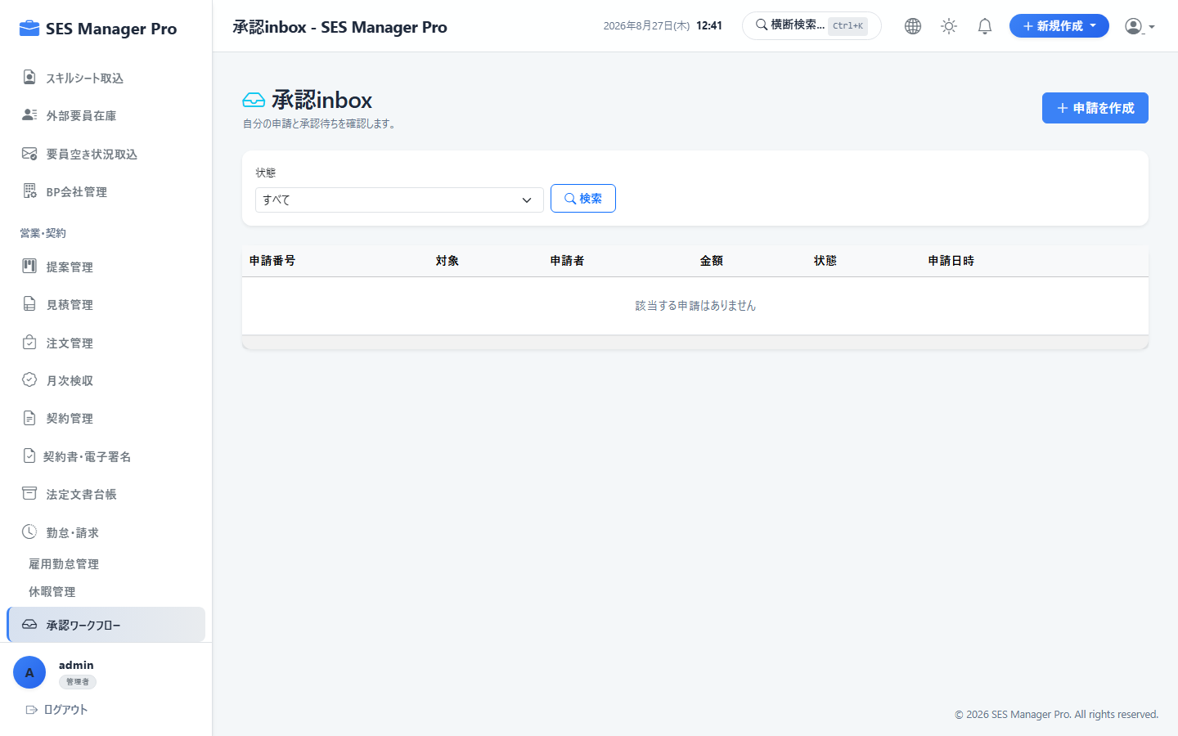

▼ 操作手順・画面構成・入力項目詳細
操作手順 （ステップ詳細） | 1. [承認ワークフロー] を開きます。 2. 自身に届いている未処理申請（勤怠、休暇、経費、見積、契約変更等）の件数と一覧を確認します。 3. 行をクリックして詳細内容および添付ファイルを確認します。 4. チェックボックスで複数選択し [一括承認]（または理由を記入して [差戻し]）を実行します。
画面UI構成 （赤枠・番号対応） | ① 申請種別タブ（勤怠 / 休暇 / 経費 / 契約 / 変更申請） ② 未承認申請テーブル（申請者・申請日・概要・緊急度） ③ 申請詳細ポップアップ & 証憑プレビュー ④ [一括承認] ボタン / [差戻し] ボタン
主要入力項目 設定値 | ・承認アクション（承認 / 差戻し / 却下） ・承認/差戻しコメント
確認事項 完了条件（ゴール） | 処理完了後、申請者のステータスが更新され、次の承認ステップ（または最終確定）へ進むこと。
注意事項 制限事項・Tips | ※自身が申請者のデータは自己承認できないようガードされています。

【項番 6-2】 承認ルート設定 & 代理承認者管理 （ワークフロー）
画面URL / パス | /approval/routes | 対象ロール | 管理者
操作種別 | マスタ設定 | 管理キャプチャID | CAP-WKF-002
▼ 実画面キャプチャ（高解像度プレビュー）
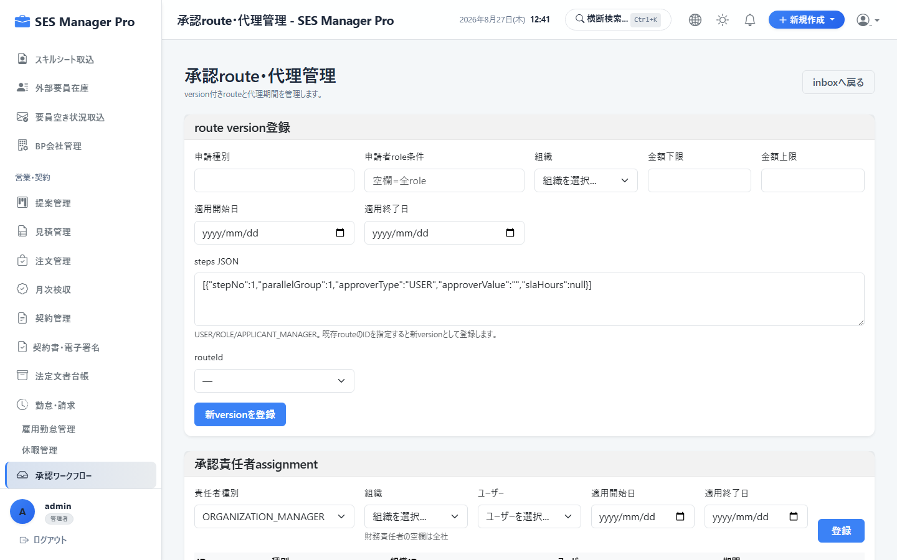

▼ 操作手順・画面構成・入力項目詳細
操作手順 （ステップ詳細） | 1. [承認ルート・代理管理] を開きます。 2. 申請種別ごとの承認フロー（1次承認：直属マネージャー → 2次承認：HR/役員）を設定します。 3. マネージャーの出張・休職時に備え、[代理承認者]（期間指定）を登録します。
画面UI構成 （赤枠・番号対応） | ① 申請種別別ルートビルダー（ドラッグで承認順序変更） ② 金額別分岐条件（例：経費10万円以上は役員承認追加） ③ 代理承認設定テーブル（委任元、委任先、有効期間） ④ [ルート保存] ボタン
主要入力項目 設定値 | ・申請種別、ステップ数、承認ロール/ユーザー ・代理承認者ユーザー、適用開始日〜終了日
確認事項 完了条件（ゴール） | 設定したルールに従って申請が自動ルーティングされ、代理期間中は代理人にも承認権限が付与されること。
注意事項 制限事項・Tips | ※代理承認が行われた場合、監査ログに「〇〇代理：△△」と明記されます。

【項番 6-3】 1on1面談管理（マネージャー向け） （社内管理）
画面URL / パス | /one-on-ones | 対象ロール | 管理者 / マネージャー / HR
操作種別 | 面談記録・評価 | 管理キャプチャID | CAP-WKF-003
▼ 実画面キャプチャ（高解像度プレビュー）
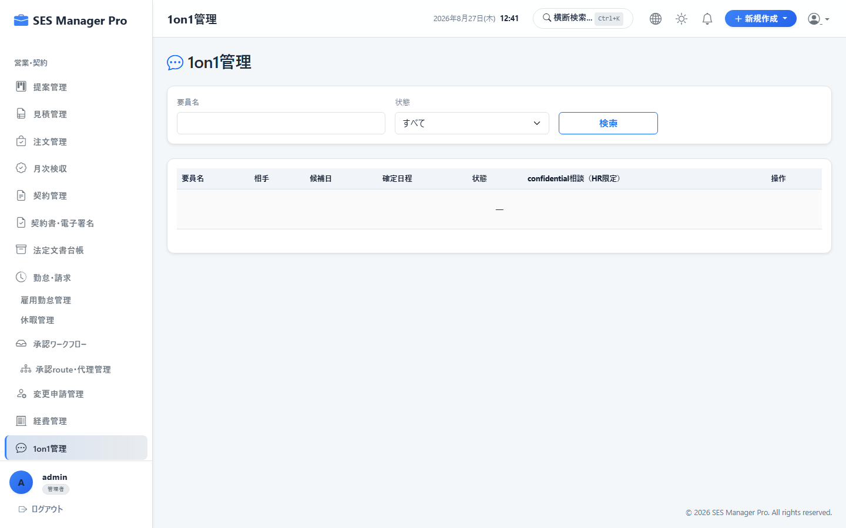

▼ 操作手順・画面構成・入力項目詳細
操作手順 （ステップ詳細） | 1. [1on1管理] を開きます。 2. 配下エンジニアの次回面談予定一覧および前回の振り返りメモを確認します。 3. 面談実施後、[新規面談記録] をクリックし、アジェンダ、要員のコンディション、相談事項、次回アクションを入力します。 4. 要員への公開範囲（要員共有 / マネージャーのみ非公開）を選択して保存します。
画面UI構成 （赤枠・番号対応） | ① 担当要員別1on1実施状況マトリクス（最終実施日・次回予定） ② [面談記録作成] モーダル ③ コンディションスコア（1-5段階評価） ④ アクションアイテム管理リスト
主要入力項目 設定値 | ・対象エンジニア、実施日時 ・コンディション評価（業務・健康・モチベーション） ・面談メモ、合意したネクストアクション、公開設定
確認事項 完了条件（ゴール） | 面談履歴が時系列で蓄積され、要員の離職予兆アラート検知に活用されること。
注意事項 制限事項・Tips | ※非公開メモはHRおよび上位マネージャー以外には表示されません。

【項番 6-4】 社内サーベイ（アンケート）作成 & 集計 （社内管理）
画面URL / パス | /surveys | 対象ロール | 管理者 / HR
操作種別 | アンケート配信・分析 | 管理キャプチャID | CAP-WKF-004
▼ 実画面キャプチャ（高解像度プレビュー）
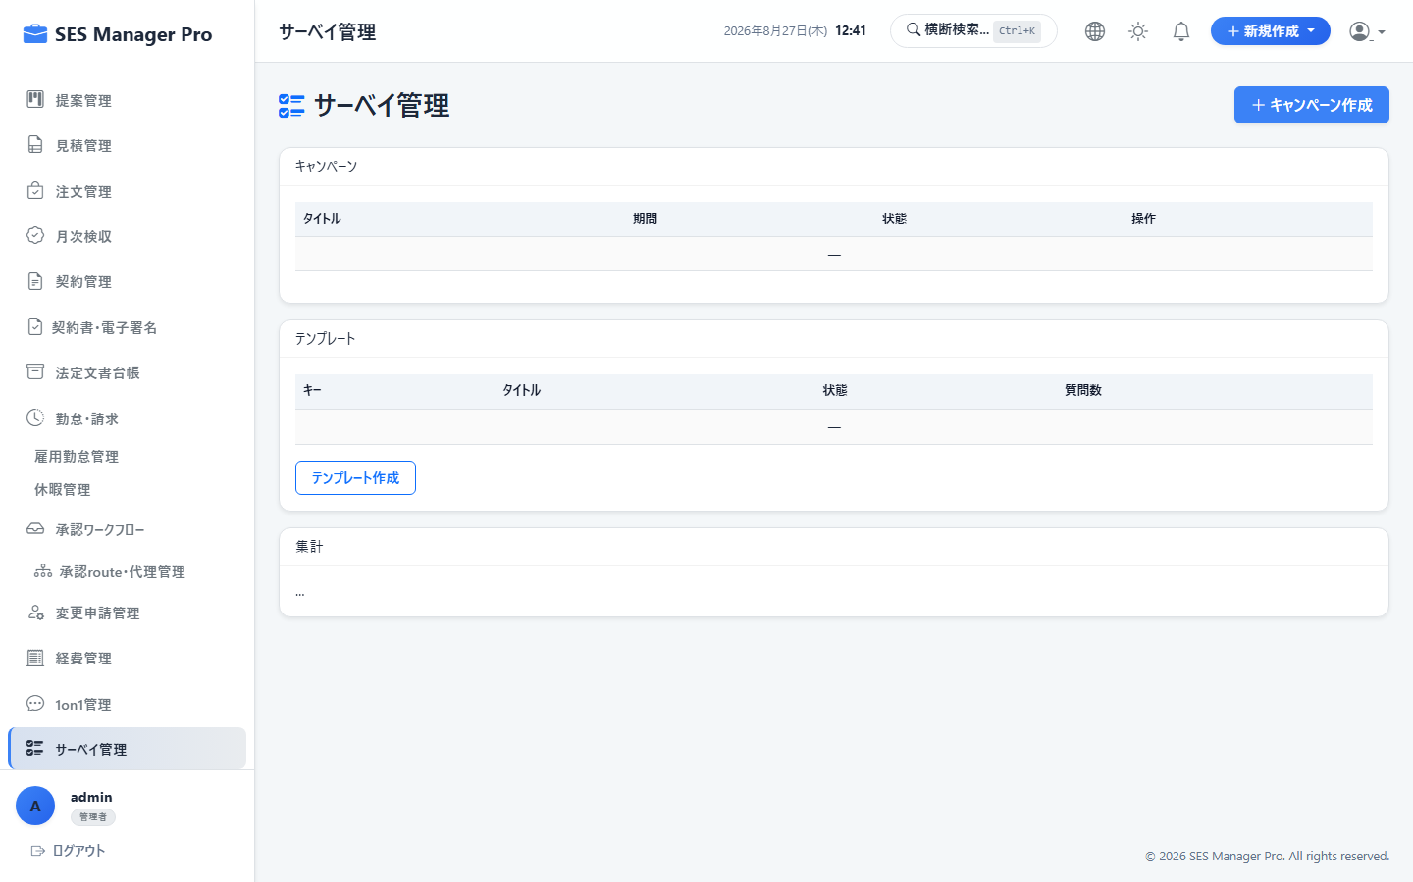

▼ 操作手順・画面構成・入力項目詳細
操作手順 （ステップ詳細） | 1. [サーベイ管理] を開きます。 2. [新規サーベイ作成] をクリックし、タイトル、回答期限、対象者（全要員/特定部署）を設定します。 3. 質問項目（単一選択、複数選択、5段階評価、自由記述）を作成し [配信] します。 4. 回答状況をリアルタイムで確認し、グラフ集計結果を分析します。
画面UI構成 （赤枠・番号対応） | ① サーベイ一覧（回答率・配信状況・期限） ② 質問作成ビルダー（選択式/評価式/テキスト） ③ リアルタイム回答集計グラフ（円グラフ・棒グラフ） ④ [回答データCSVエクスポート] ボタン
主要入力項目 設定値 | ・サーベイタイトル、説明文、回答期限 ・質問項目一覧、匿名回答フラグ（ON/OFF）
確認事項 完了条件（ゴール） | 対象要員のマイポータル（/my/surveys）に回答フォームが表示され、自動集計されること。
注意事項 制限事項・Tips | ※エンゲージメント調査など匿名設定されたサーベイは回答者の特定が不可となります。

【項番 6-5】 メールテンプレート管理 （業務効率化）
画面URL / パス | /email/template/list | 対象ロール | 管理者 / 営業 / HR
操作種別 | 定型文CRUD | 管理キャプチャID | CAP-WKF-005
▼ 実画面キャプチャ（高解像度プレビュー）
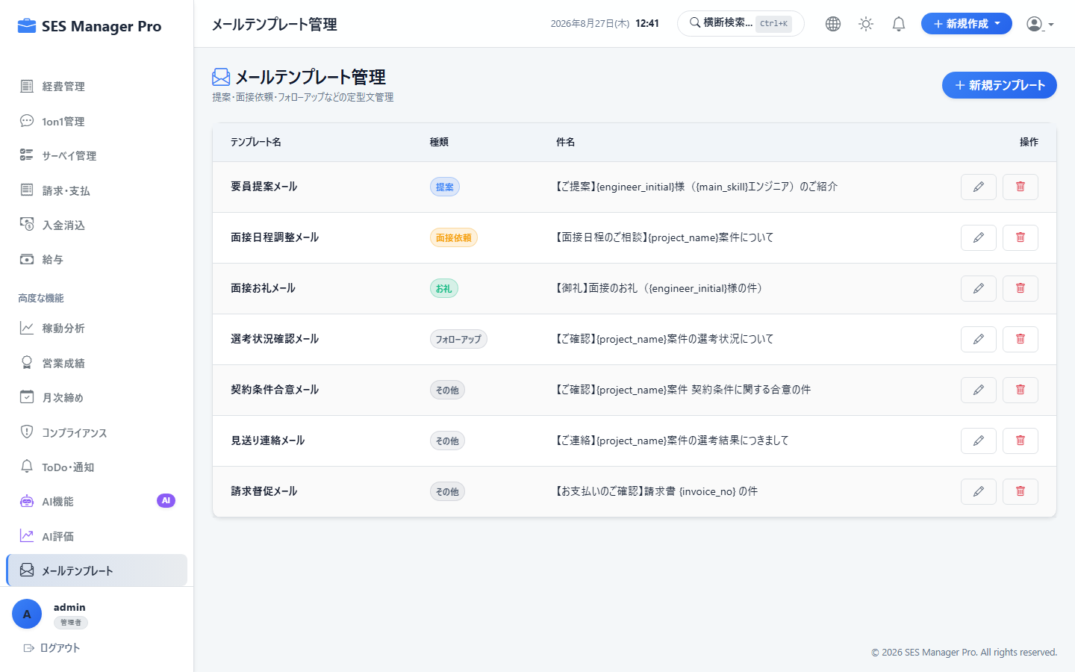

▼ 操作手順・画面構成・入力項目詳細
操作手順 （ステップ詳細） | 1. [メールテンプレート] を開きます。 2. [新規テンプレート作成] をクリックします。 3. カテゴリ（提案送付、案件確認、請求書送付、面談案内等）を選択します。 4. 件名・本文にプレースホルダー変数（`${customerName}`, `${engineerName}`, `${price}` 等）を埋め込んで保存します。
画面UI構成 （赤枠・番号対応） | ① 用途別テンプレート一覧 ② [新規作成] ボタン ③ テンプレートエディタ（変数挿入パレット付き） ④ 送信プレビュー表示
主要入力項目 設定値 | ・テンプレート名、カテゴリ ・件名、本文テンプレート、埋め込み変数タグ
確認事項 完了条件（ゴール） | 各画面からメール送信する際に、テンプレート選択と変数自動置換が利用可能になること。
注意事項 制限事項・Tips | ※共通テンプレート（全社共有）と個人専用テンプレートを使い分けることができます。

07_経営・ガバナンス
【項番 7-1】 総合KPIダッシュボード （経営ダッシュボード）
画面URL / パス | /dashboard | 対象ロール | 管理者 / 営業 / HR / マネージャー
操作種別 | 経営モニタリング | 管理キャプチャID | CAP-GOV-001
▼ 実画面キャプチャ（高解像度プレビュー）


▼ 操作手順・画面構成・入力項目詳細
操作手順 （ステップ詳細） | 1. [ダッシュボード] を開きます。 2. 全社稼働率（稼働人数 / 全要員数）、待機要員（ベンチ）数、今月の売上見込、粗利総額、平均粗利率を確認します。 3. 直近6ヶ月の売上・粗利推移グラフを確認します。 4. アラート欄で「契約満了間近案件」「未承認残」「回収遅延」を確認し、各機能へジャンプします。
画面UI構成 （赤枠・番号対応） | ① 主要KPIカード（稼働率、ベンチ数、売上高、粗利率） ② 売上・粗利月次推移チャート ③ アサイン状況内訳（自社/フリーランス/BP比率パイチャート） ④ 緊急アクション・アラートリスト
主要入力項目 設定値 | ・表示期間（当月/四半期/通期）
確認事項 完了条件（ゴール） | 全社の経営指標がリアルタイムに可視化され、ボトルネックを即座に把握できること。
注意事項 制限事項・Tips | ※営業ロールログイン時は自社全体の数値または担当分スコープに制御されます。

【項番 7-2】 高度分析 (Analytics) & ベンチ分析 （経営分析）
画面URL / パス | /analytics | 対象ロール | 管理者 / マネージャー
操作種別 | データ分析 | 管理キャプチャID | CAP-GOV-002
▼ 実画面キャプチャ（高解像度プレビュー）
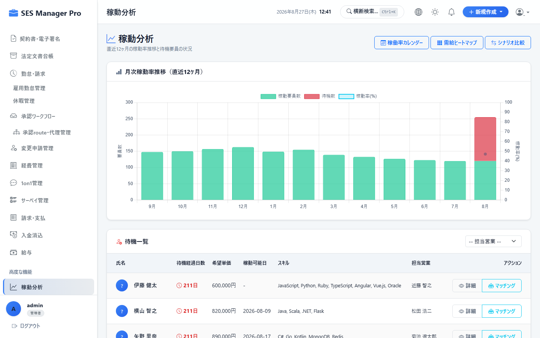

▼ 操作手順・画面構成・入力項目詳細
操作手順 （ステップ詳細） | 1. [分析ダッシュボード] を開きます。 2. 「待機要員一覧」タブで現在ベンチとなっている要員のスキル・待機日数・担当営業を確認します。 3. 「スキル別単価分析」で高単価スキル（AI、クラウド、Go等）の需給バランスを確認します。 4. 顧客別利益率ランキングで高収益クライアントを特定します。
画面UI構成 （赤枠・番号対応） | ① 待機要員（ベンチ）分析テーブル（待機コスト累計表示） ② スキル別平均単価・粗利率散布図 ③ 顧客別売上構成比・利益率ヒートマップ ④ [分析レポート出力] ボタン
主要入力項目 設定値 | ・分析軸選択（スキル別、顧客別、営業別、職種別）
確認事項 完了条件（ゴール） | 要員再配置や単価交渉の根拠となる多角的な分析データを抽出できること。
注意事項 制限事項・Tips | ※待機期間が30日を超える要員には赤色ハイライトで早期提案アラートが表示されます。

【項番 7-3】 月次締め処理 (Monthly Closing) & データロック （月次締め）
画面URL / パス | /monthly-closing | 対象ロール | 管理者 / マネージャー
操作種別 | 締め・データロック | 管理キャプチャID | CAP-GOV-003
▼ 実画面キャプチャ（高解像度プレビュー）
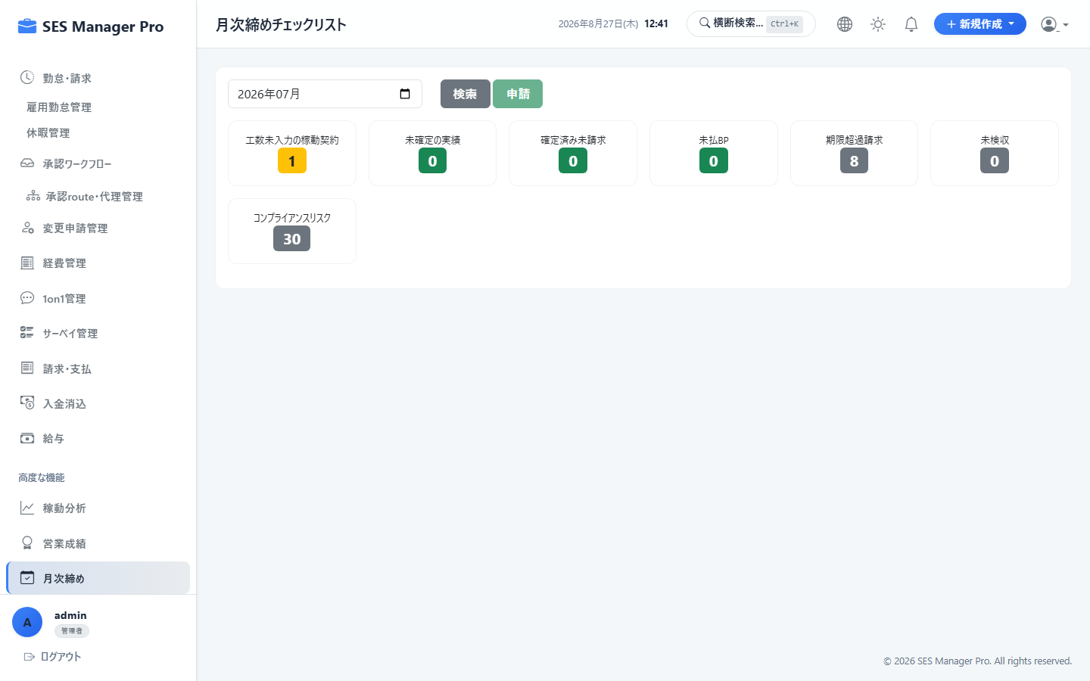

▼ 操作手順・画面構成・入力項目詳細
操作手順 （ステップ詳細） | 1. [月次締め] を開きます。 2. 対象月の「勤怠確定」「請求確定」「BP支払確定」のチェック完了状況を確認します。 3. 未処理タスクがゼロであることを確認し、[当月月次締めを実行] をクリックします。 4. 確定後、対象月の全トランザクションに更新ロックがかかります。 5. （例外時）管理者が [ロック一時解除] を実行することで修正可能となります。
画面UI構成 （赤枠・番号対応） | ① 各業務モジュールの締め完了チェックリスト ② [当月締め実行] ボタン（赤色） ③ 締めステータス履歴（過去月のロック状態一覧） ④ [管理者ロック解除] ダイアログ（理由入力必須）
主要入力項目 設定値 | ・対象年月 ・ロック解除理由（解除時のみ必須）
確認事項 完了条件（ゴール） | 対象月のデータが完全に保護され、誤操作による数値変動が防止されること。
注意事項 制限事項・Tips | ※ロック解除時は監査ログに解除者・日時・理由が永久記録されます。

【項番 7-4】 部門別損益 & プロジェクト別採算管理 （管理会計）
画面URL / パス | /management-accounting | 対象ロール | 管理者 / マネージャー
操作種別 | 損益集計 | 管理キャプチャID | CAP-GOV-004
▼ 実画面キャプチャ（高解像度プレビュー）
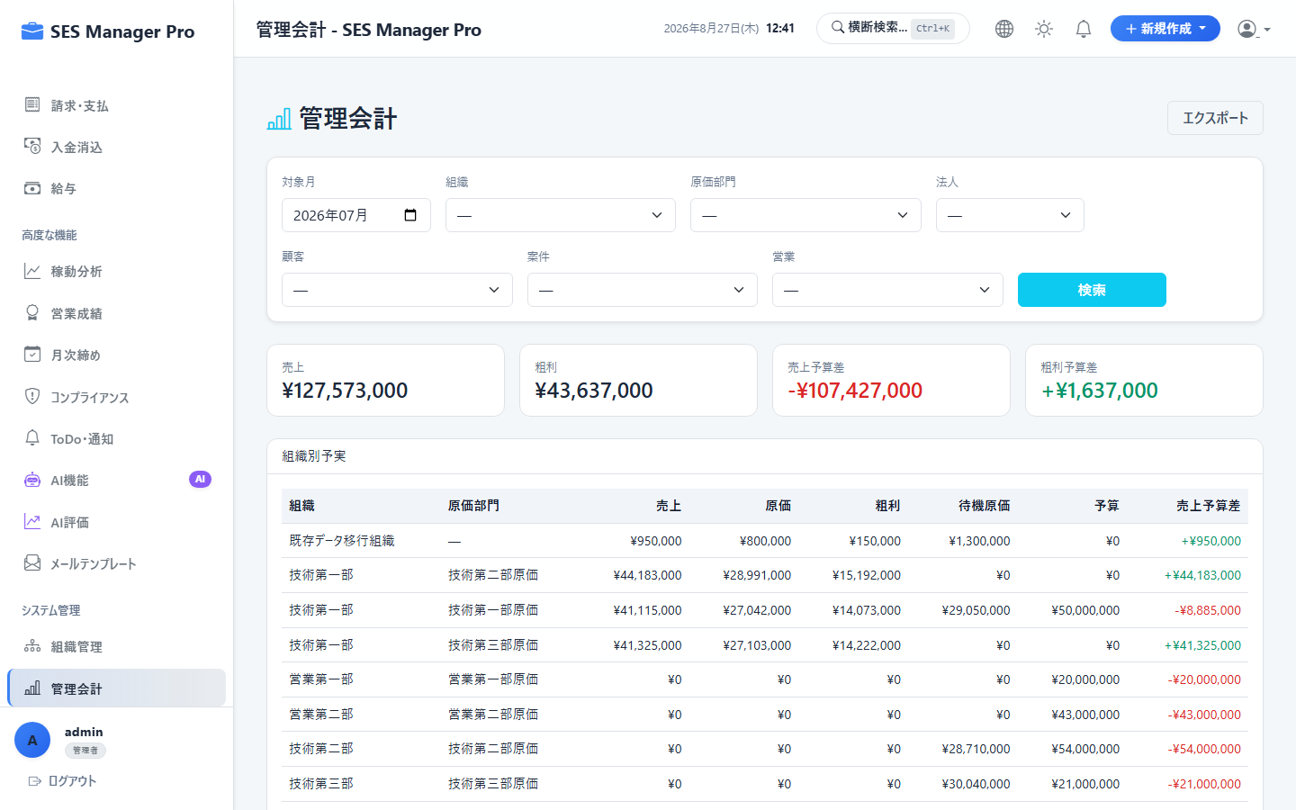

▼ 操作手順・画面構成・入力項目詳細
操作手順 （ステップ詳細） | 1. [管理会計] を開きます。 2. 事業部・チームごとの売上・売上原価・粗利・配賦間接費を確認します。 3. 案件別の採算シートで、単価・原価・粗利率の予実差を分析します。 4. [損益計算書（P/L）形式エクスポート] を実行します。
画面UI構成 （赤枠・番号対応） | ① 組織ツリー別P/Lサマリー表 ② プロジェクト別限界利益・粗利一覧 ③ 予実対比（予算達成率・前年同月比） ④ [管理会計CSV出力] ボタン
主要入力項目 設定値 | ・会計年度、対象事業部、間接費配賦基準（人員比/売上比）
確認事項 完了条件（ゴール） | 部門別の正確な営業利益が算出され、経営会議用資料として出力できること。
注意事項 制限事項・Tips | ※共通費（役員報酬、オフィス賃料等）の自動配賦ルールを設定可能です。

【項番 7-5】 会計仕訳・支払データ連携 (ERP/会計ソフト) （会計連携）
画面URL / パス | /accounting/integration | 対象ロール | 管理者 / 経理
操作種別 | 仕訳エクスポート | 管理キャプチャID | CAP-GOV-005
▼ 実画面キャプチャ（高解像度プレビュー）
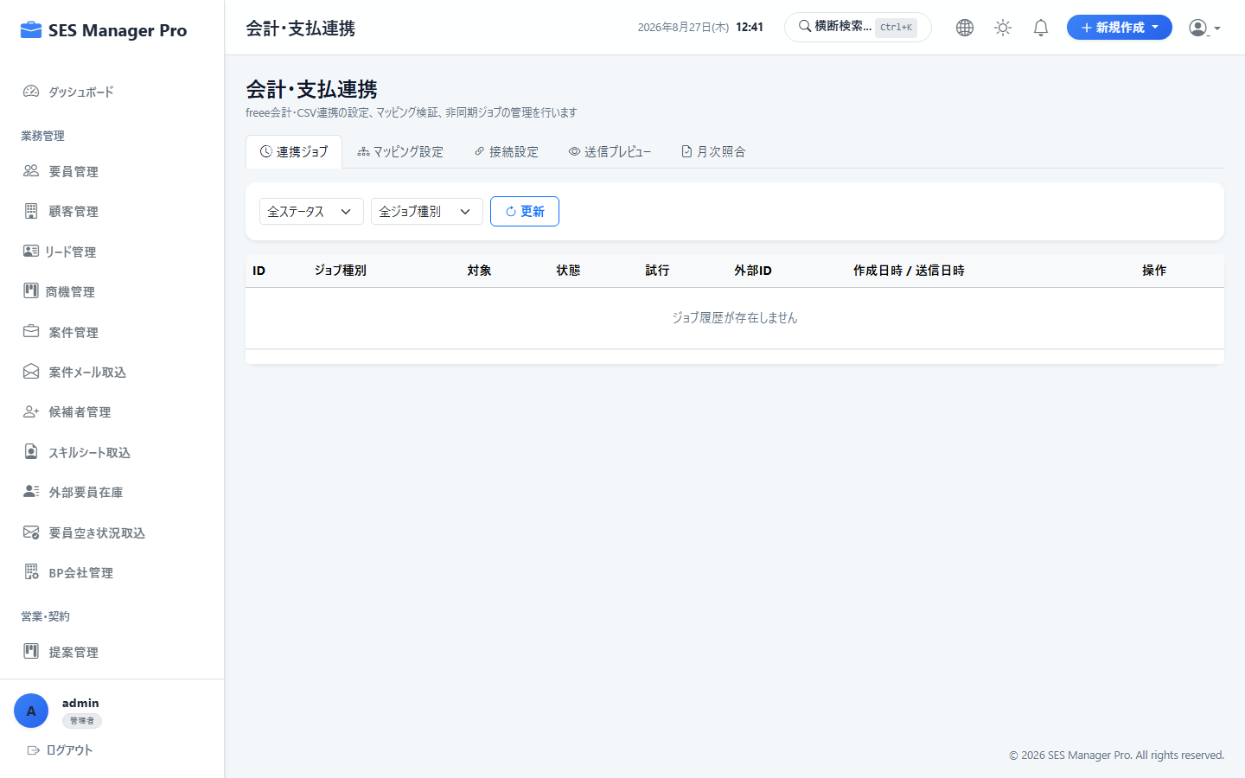

▼ 操作手順・画面構成・入力項目詳細
操作手順 （ステップ詳細） | 1. [会計・支払連携] を開きます。 2. 締め完了済みの当月売上・仕入・売掛金・買掛金データを選択します。 3. 連携先会計ソフト（freee / マネーフォワード / 勘定奉行 / 汎用CSV）を選択します。 4. [仕訳データ生成] をクリックし、エラーがないことを確認してインポート用ファイルをダウンロードします。
画面UI構成 （赤枠・番号対応） | ① 会計ソフト別プリセット選択（freee, MFクラウド, 勘定奉行） ② 勘定科目マッピング設定テーブル ③ 仕訳データプレビュー（借方/貸方科目・税区分・金額） ④ [仕訳ファイルダウンロード] ボタン
主要入力項目 設定値 | ・出力対象月、勘定科目コード設定
確認事項 完了条件（ゴール） | 会計ソフトにそのまま取り込める形式の仕訳CSV（インボイス税区分対応）が出力されること。
注意事項 制限事項・Tips | ※勘定科目コードのマッピングはシステム設定画面で事前に定義します。

【項番 7-6】 派遣法マージン率計算 & 法令遵守チェック （コンプライアンス）
画面URL / パス | /compliance | 対象ロール | 管理者 / マネージャー
操作種別 | 法令監査 | 管理キャプチャID | CAP-GOV-006
▼ 実画面キャプチャ（高解像度プレビュー）
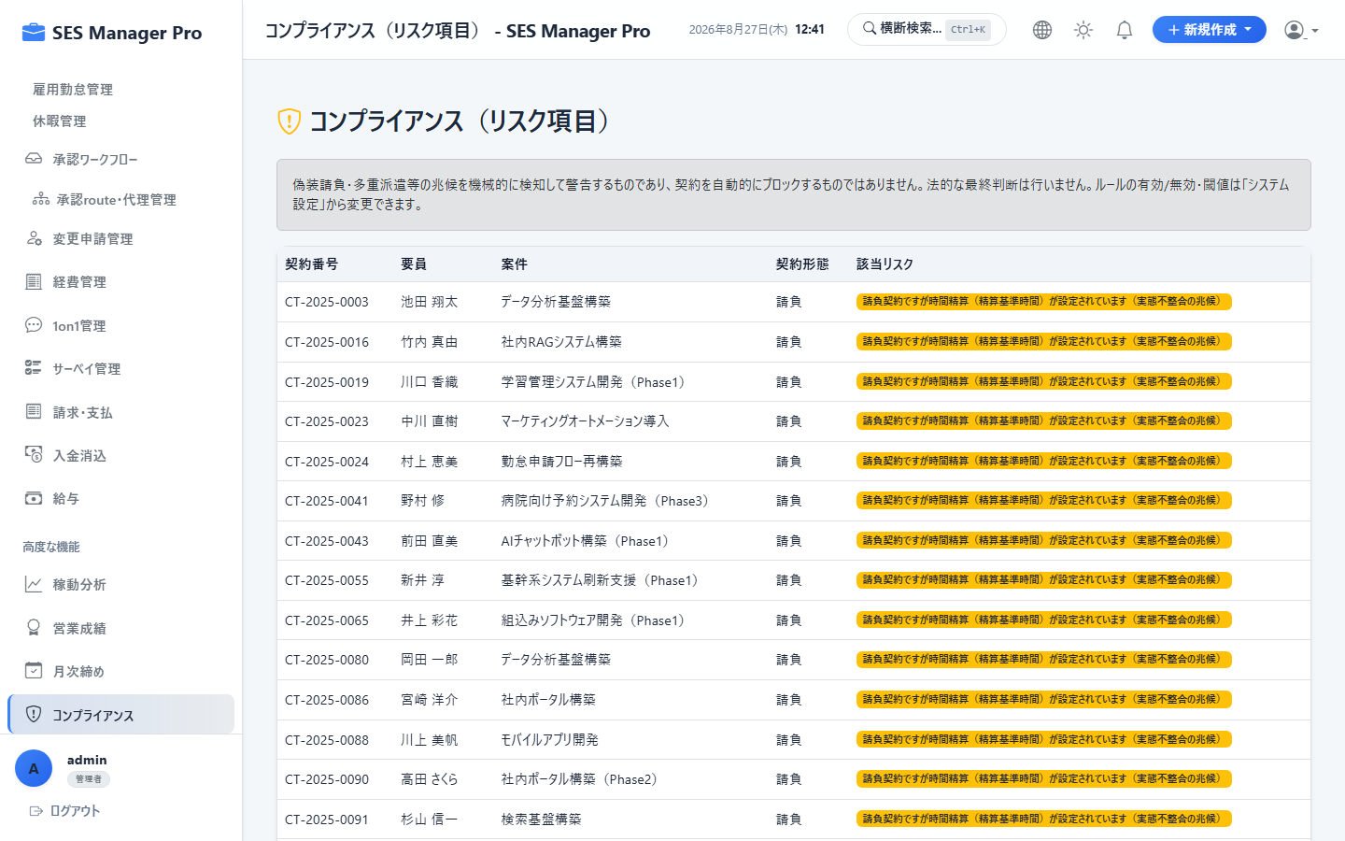

▼ 操作手順・画面構成・入力項目詳細
操作手順 （ステップ詳細） | 1. [コンプライアンス] を開きます。 2. 労働者派遣法第23条第5項に基づく「派遣料金の平均額」「派遣労働者の賃金の平均額」「マージン率」の自動集計を確認します。 3. [マージン率情報提供シート出力] をクリックしてWeb公開用PDFを作成します。 4. 偽装請負リスク判定（指揮命令関係・専属度）のアラートを確認します。
画面UI構成 （赤枠・番号対応） | ① 法定マージン率自動計算カード（全社平均・事業所別） ② 教育訓練・福利厚生費用按分設定 ③ [年次報告書用PDF出力] ボタン ④ 契約形態別コンプライアンスリスク診断結果
主要入力項目 設定値 | ・対象事業年度、教育訓練費用実績値
確認事項 完了条件（ゴール） | 労働局提出および自社サイト公開に必要な法定マージン率公開文書が自動生成されること。
注意事項 制限事項・Tips | ※派遣契約と準委任契約の混在による偽装請負リスクを自動検知します。

【項番 7-7】 監査ログ (Audit Log) 照会・追跡 （監査ログ）
画面URL / パス | /audit-log | 対象ロール | 管理者専用
操作種別 | 監査・証跡 | 管理キャプチャID | CAP-GOV-007
▼ 実画面キャプチャ（高解像度プレビュー）
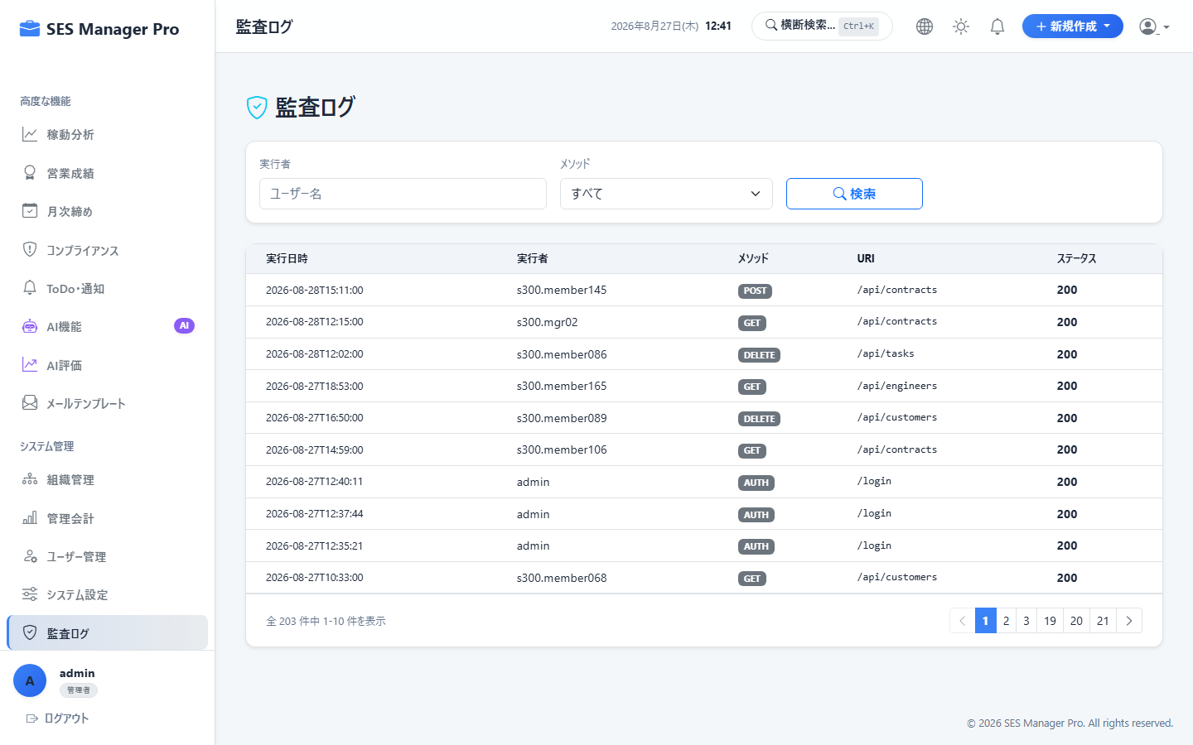

▼ 操作手順・画面構成・入力項目詳細
操作手順 （ステップ詳細） | 1. [監査ログ] を開きます。 2. 検索条件（ユーザー名、操作対象モジュール、操作種別：INSERT/UPDATE/DELETE、日時範囲）を指定します。 3. 変更前データ（Before）と変更後データ（After）のJSON差分を確認します。 4. 不正な操作や誤更新の発生源を特定します。
画面UI構成 （赤枠・番号対応） | ① 監査ログ検索フィルター（IPアドレス・実行者・APIパス・HTTPメソッド） ② 操作履歴タイムラインテーブル ③ 変更差分詳細ビューワー（JSON Diff形式） ④ [監査証跡CSVダウンロード] ボタン
主要入力項目 設定値 | ・実行ユーザー名、操作期間、モジュール名、変更キーワード
確認事項 完了条件（ゴール） | システム内のあらゆる更新系操作が改ざん不能なログとして完全に追跡できること。
注意事項 制限事項・Tips | ※監査ログ自体の削除や改ざんはDBレベルで禁止されています。

08_システム設定
【項番 8-1】 組織・部署マスタ管理 （システム管理）
画面URL / パス | /organization | 対象ロール | 管理者専用
操作種別 | CRUD | 管理キャプチャID | CAP-ADM-001
▼ 実画面キャプチャ（高解像度プレビュー）
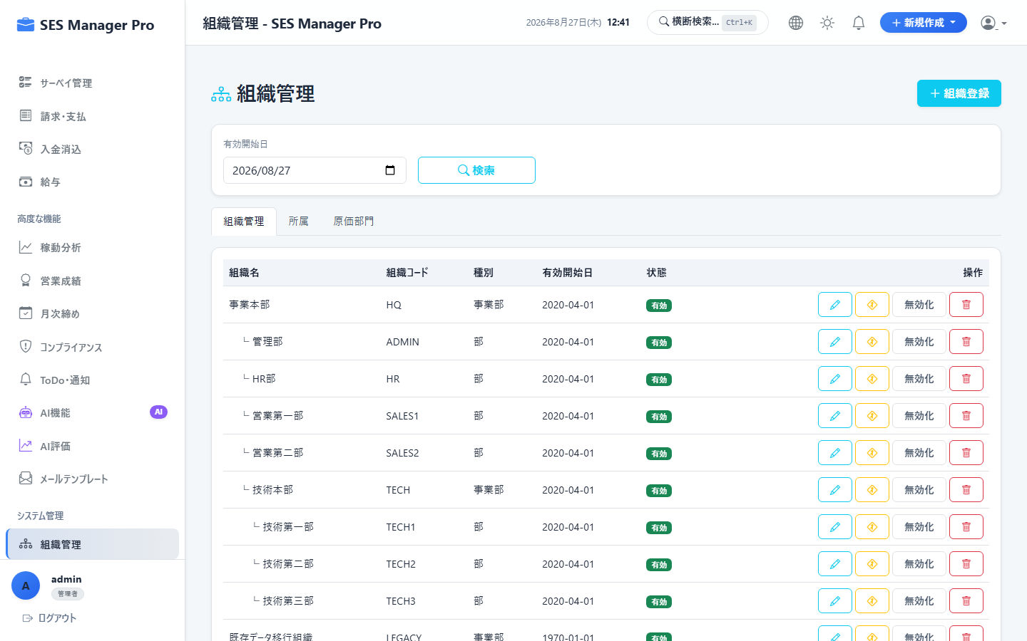

▼ 操作手順・画面構成・入力項目詳細
操作手順 （ステップ詳細） | 1. [組織管理] を開きます。 2. [新規部署追加] をクリックし、部署名、部署コード、上位部署（親組織）を設定します。 3. 部署責任者（マネージャー）をアサインします。 4. 所属メンバーの所属部署を一括移動または編集します。
画面UI構成 （赤枠・番号対応） | ① 組織ツリービュー（階層構造表示） ② [新規部署追加] ボタン ③ 部署詳細・責任者設定モーダル ④ 所属ユーザー一覧パネル
主要入力項目 設定値 | ・部署名（例: システム開発第1部）、部署コード ・親組織選択、部門長（マネージャー）選択
確認事項 完了条件（ゴール） | 組織階層が更新され、承認ワークフローや管理会計の集計単位として即時反映されること。
注意事項 制限事項・Tips | ※配下に所属メンバーや子部署が存在する部署は削除できません（先に所属解除が必要）。

【項番 8-2】 ユーザーアカウント管理 (CRUD & ロック解除) （システム管理）
画面URL / パス | /user/list | 対象ロール | 管理者専用
操作種別 | CRUD | 管理キャプチャID | CAP-ADM-002
▼ 実画面キャプチャ（高解像度プレビュー）
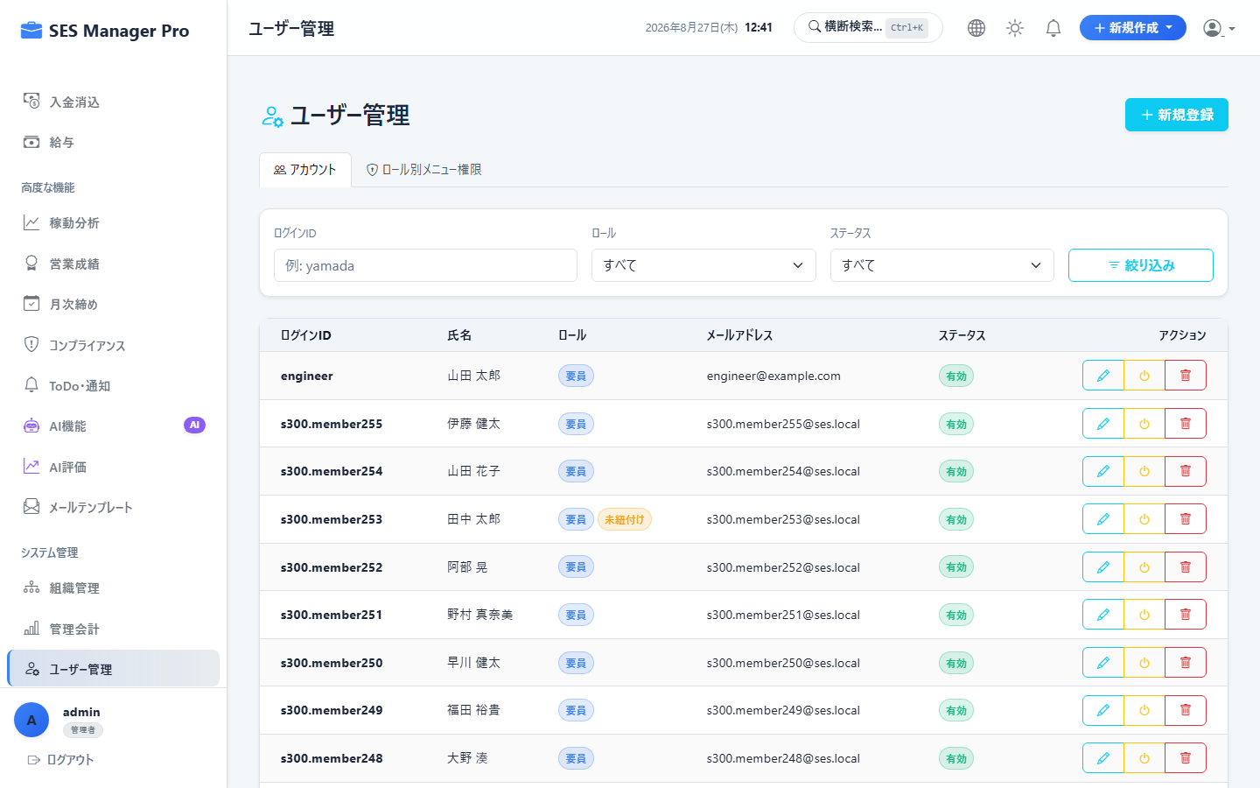

▼ 操作手順・画面構成・入力項目詳細
操作手順 （ステップ詳細） | 1. [ユーザー管理] を開きます。 2. [新規ユーザー登録] をクリックし、ユーザー名、氏名、メールアドレス、ロール（管理者/営業/HR/マネージャー/要員）、初期パスワードを設定します。 3. 既存ユーザーの無効化（退職時）やパスワードリセットを行います。 4. ロック状態のアカウントは [ロック解除] ボタンで即時復旧します。
画面UI構成 （赤枠・番号対応） | ① ユーザー一覧テーブル（ロール・ステータス：有効/ロック/無効） ② [新規ユーザー作成] ボタン ③ ユーザー登録・編集モーダル ④ [パスワード初期化] / [ロック解除] ボタン
主要入力項目 設定値 | ・ユーザー名（半角英数）、氏名（漢字） ・メールアドレス、権限ロール選択 ・初期パスワード（prod環境ではBCryptハッシュ化）
確認事項 完了条件（ゴール） | アカウントが発行され、対象ユーザーがログイン可能になること。
注意事項 制限事項・Tips | ※管理者自身のロール変更や自身の削除・無効化は自己ロックアウト防止のため禁止されています。

【項番 8-3】 ロール別メニュー権限設定 (Role-Menu) （システム管理）
画面URL / パス | /user/list | 対象ロール | 管理者専用
操作種別 | 権限マトリクス設定 | 管理キャプチャID | CAP-ADM-003
▼ 実画面キャプチャ（高解像度プレビュー）


▼ 操作手順・画面構成・入力項目詳細
操作手順 （ステップ詳細） | 1. ユーザー管理画面の [ロール権限設定] タブを開きます。 2. 対象ロール（営業、HR、マネージャー、要員）を選択します。 3. 各画面メニュー（ダッシュボード、案件、契約、給与等）のチェックボックスでアクセス許可/不許可を切り替えます。 4. [権限設定を保存] をクリックすると即時反映されます。
画面UI構成 （赤枠・番号対応） | ① ロール選択タブ（営業 / HR / マネージャー / 要員） ② 権限マトリクス一覧（メニュー名・パス・許可チェックボックス） ③ [全選択] / [デフォルトに戻す] ボタン ④ [設定を保存] ボタン
主要入力項目 設定値 | ・許可メニューのチェックボックスON/OFF
確認事項 完了条件（ゴール） | 対象ロールのユーザーのサイドバー表示およびAPIアクセス制限が動的に制御されること。
注意事項 制限事項・Tips | ※「管理者」ロールは全権限固定であり、ロックアウト防止のため常に全機能へアクセス可能です。

【項番 8-4】 システム共通設定 (System Config) （システム管理）
画面URL / パス | /system-config | 対象ロール | 管理者専用
操作種別 | システム定数設定 | 管理キャプチャID | CAP-ADM-004
▼ 実画面キャプチャ（高解像度プレビュー）
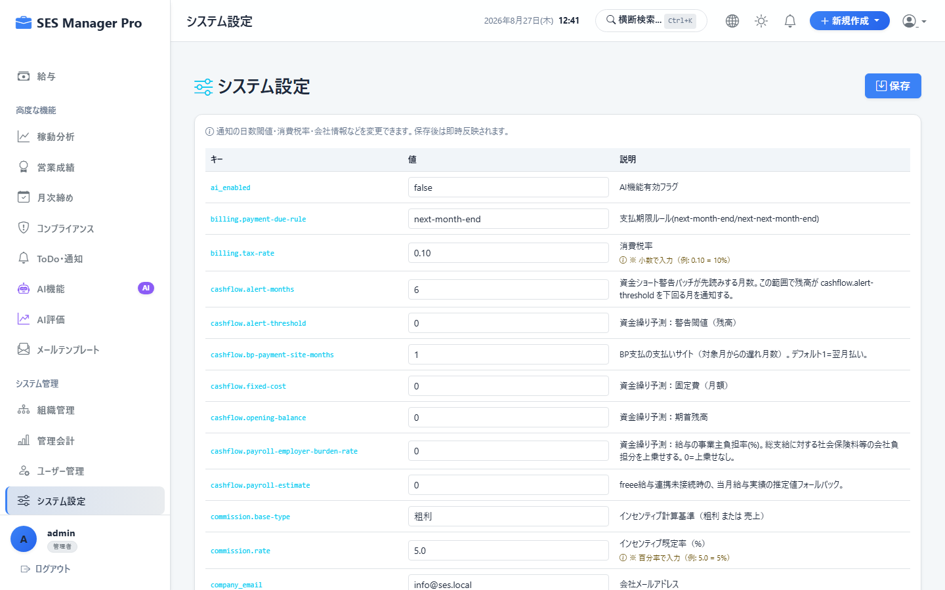

▼ 操作手順・画面構成・入力項目詳細
操作手順 （ステップ詳細） | 1. [システム設定] を開きます。 2. 消費税率（10%）、端数計算ルール（切り捨て/四捨五入/切り上げ）を設定します。 3. 営業コミッション基準（デフォルト歩合率、売上ベース/粗利ベース）を設定します。 4. SMTPメール送信設定（ホスト、ポート、認証情報）および通知しきい値を設定して [保存] します。
画面UI構成 （赤枠・番号対応） | ① 税率・端数処理設定パネル ② コミッション共通計算ルール設定パネル ③ SMTPメールサーバー設定 & [テスト送信] ボタン ④ バックアップ・セキュリティポリシー設定
主要入力項目 設定値 | ・消費税率（%）、端数計算区分 ・標準コミッションベース、標準レート ・SMTPホスト、ポート、ユーザー名、パスワード
確認事項 完了条件（ゴール） | 全システムの計算処理およびメール配信設定が一元更新されること。
注意事項 制限事項・Tips | ※設定変更時は即時キャッシュが更新され、次回計算から新ルールが適用されます。

09_AI機能
【項番 9-1】 AI案件-要員マッチング （AI支援）
画面URL / パス | /ai/matching | 対象ロール | 管理者 / 営業 / HR
操作種別 | AI推薦・適合度判定 | 管理キャプチャID | CAP-AI-001
▼ 実画面キャプチャ（高解像度プレビュー）
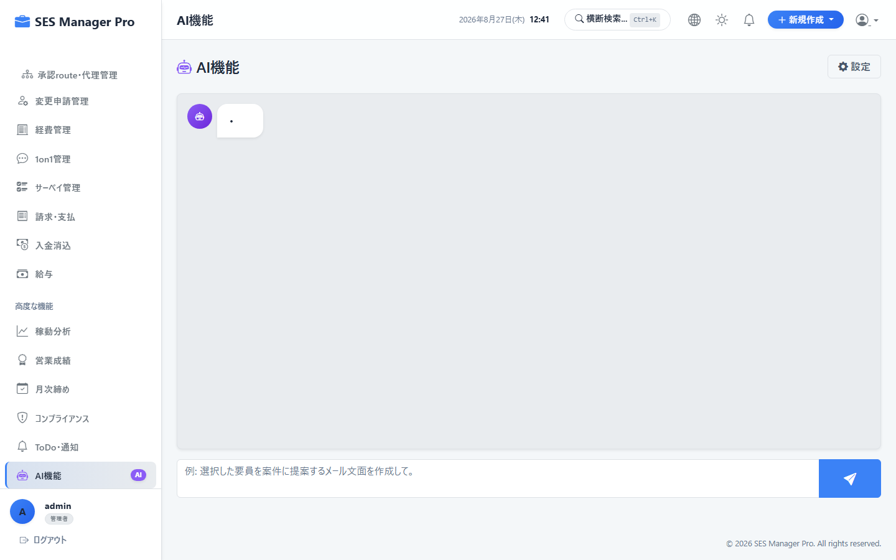

▼ 操作手順・画面構成・入力項目詳細
操作手順 （ステップ詳細） | 1. [AI機能] > [案件マッチング] を開きます。 2. 提案したい案件（または待機要員）を選択します。 3. [AIマッチング実行] をクリックします。 4. 適合度スコア（例: 92%）、マッチング理由（必須技術の一致、過去類似案件実績、単価整合性）を確認します。 5. 推奨要員をワンクリックで [提案カンバンへ追加] します。
画面UI構成 （赤枠・番号対応） | ① マッチング対象案件/要員セレクター ② [AIマッチング解析] ボタン ③ 適合度スコアランキング（適合率バッジ・レーダーチャート） ④ AIによる推薦理由・スキルギャップ解説文 ⑤ [提案作成] ショートカットボタン
主要入力項目 設定値 | ・対象案件ID または 対象要員ID ・絞り込み条件（最低適合度%、単価範囲、稼働可能時期）
確認事項 完了条件（ゴール） | 案件要件とエンジニアスキルの自然言語解析により、最適な候補者が瞬時に提案されること。
注意事項 制限事項・Tips | ※案件・要員の更新頻度が高いほどマッチング精度が向上します。

【項番 9-2】 AIスキルシート評価・強み要約 （AI支援）
画面URL / パス | /ai/evaluation | 対象ロール | 管理者 / 営業 / HR
操作種別 | AI評価・テキスト生成 | 管理キャプチャID | CAP-AI-002
▼ 実画面キャプチャ（高解像度プレビュー）
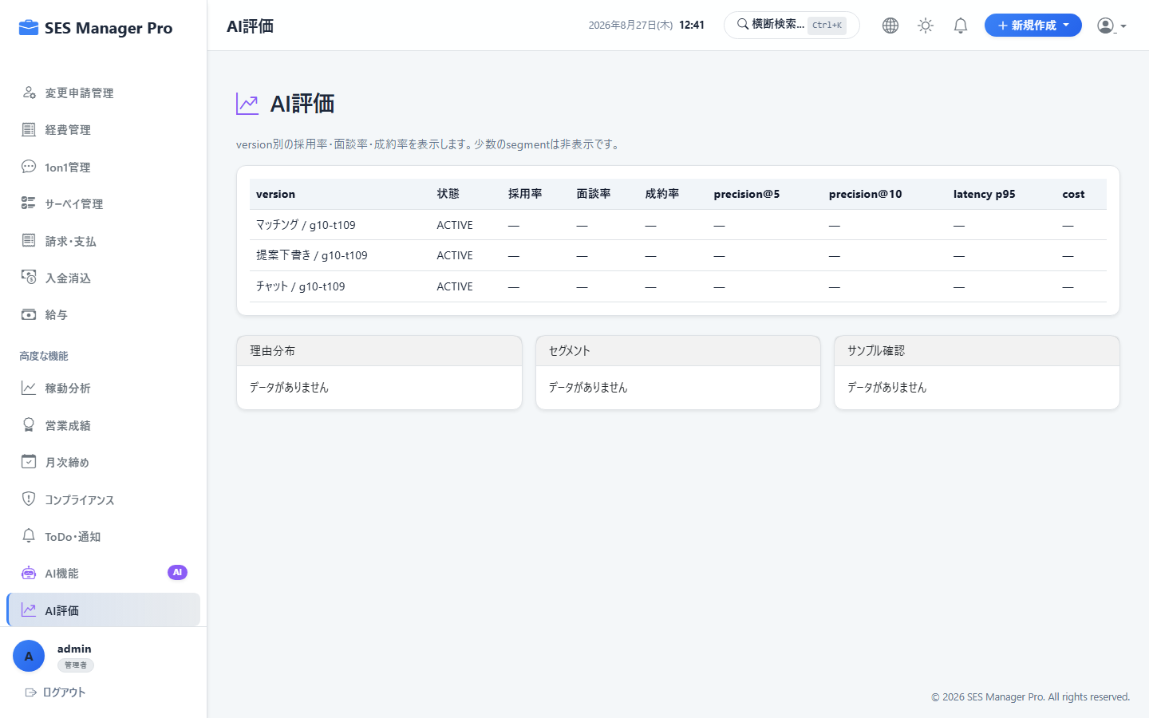

▼ 操作手順・画面構成・入力項目詳細
操作手順 （ステップ詳細） | 1. [AI機能] > [AI評価] を開きます。 2. 評価したいエンジニアを選択（またはスキルシートPDFをアップロード）します。 3. [AIスキル評価を実行] をクリックします。 4. AIが「主要得意領域」「技術的強み」「向いている案件タイプ」「推奨提案単価帯」を要約出力します。 5. 生成された要約文を顧客向け提案メールやスキルシートのPR文へコピー活用します。
画面UI構成 （赤枠・番号対応） | ① 要員選択 / スキルシートアップロードエリア ② [AI評価実行] ボタン ③ AI生成プロファイルサマリー（強み、経験年数換算、適正単価レンジ） ④ [提案文としてクリップボードへコピー] ボタン
主要入力項目 設定値 | ・要員ID または スキルシート文書ファイル
確認事項 完了条件（ゴール） | 客観的なスキル分析と営業用のアピールポイントが自動生成されること。
注意事項 制限事項・Tips | ※金額表記はすべて日本円単位で統一されて出力されます。

